Diagrama_Estados
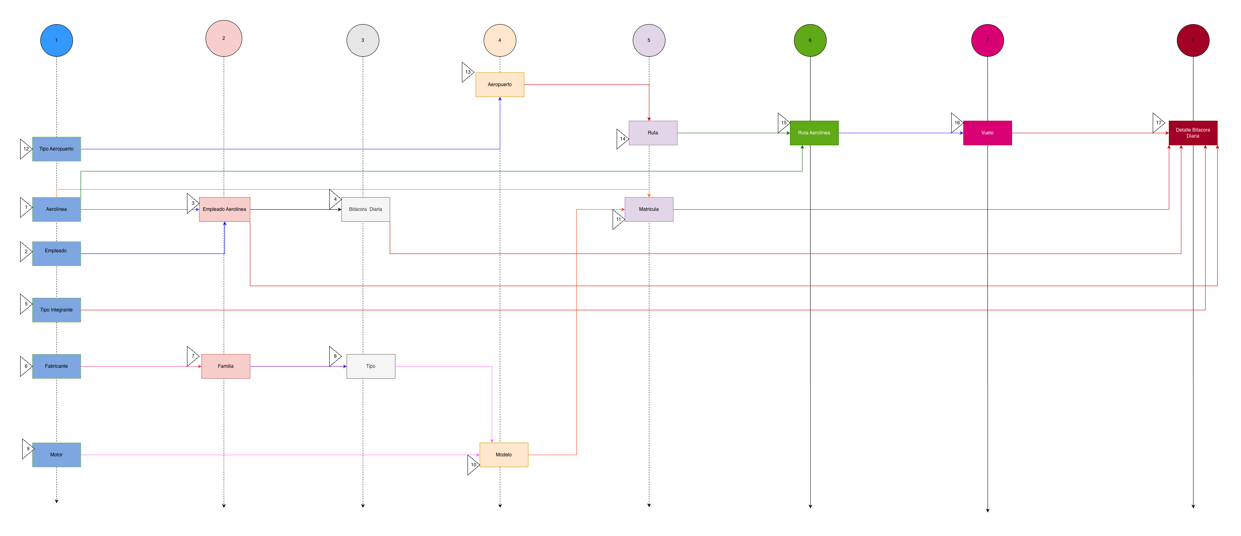

HU1
<-Volver al listado |  |  |  |  |  | HU1
Título
HU1-Consultar la Información de la Aerolínea
Tarjeta
Como | Piloto
Necesito | Consultar la Información de la Aerolínea
Para | Poder obtener los datos de los vuelos realizados de manera confiable facilitando el registro de estos en la bitácora, minimizando errores humanos.
Como Piloto, necesito Consultar la Información de la Aerolínea, para Poder obtener los datos de los vuelos realizados de manera confiable facilitando el registro de estos en la bitácora, minimizando errores humanos.
Tallaje
Talla |  | XS
Puntos de historia de usuario |  | 0
¿Definition of Ready? |  | SI
¿Definition of Done? |  | SI
Conversación historia
Requisito de información: |  | <Nombre,Codigo y Estado>
Prototipo: |  | <Nombre y enlace a prototipo de registro de una Asociación>
Catálogo de mensajes: |  | <Nombre y enlace al catálogo de mensajes general>
Catálogo de parámetros: |  | <Nombre y enlace al catálogo de parámetros general>
Restricciones de diseño: |  | <Nombre y enlace al documento de restricciones de diseño que aplican para la HU en especial>
* Deben tenerse en cuenta los campos descritos en el requisito de información que no deben ser visibles por el usuario.
* Al momento de hacer la validación de una asociación previamente registrada con el mismo nombre, se validará contenido, más no temas de mayúsculas y minúsculas.
* Otros aspectos de aclaración de interés para el cumplimiento de la HU.
Conversación aspectos generales y transversales
Aspectos generales: |  | <Nombre y enlace a documento con listado de aspectos generales que aplican para todas las HU>
Criterios aceptación
Código | Escenario |  | Estado |  | Observación
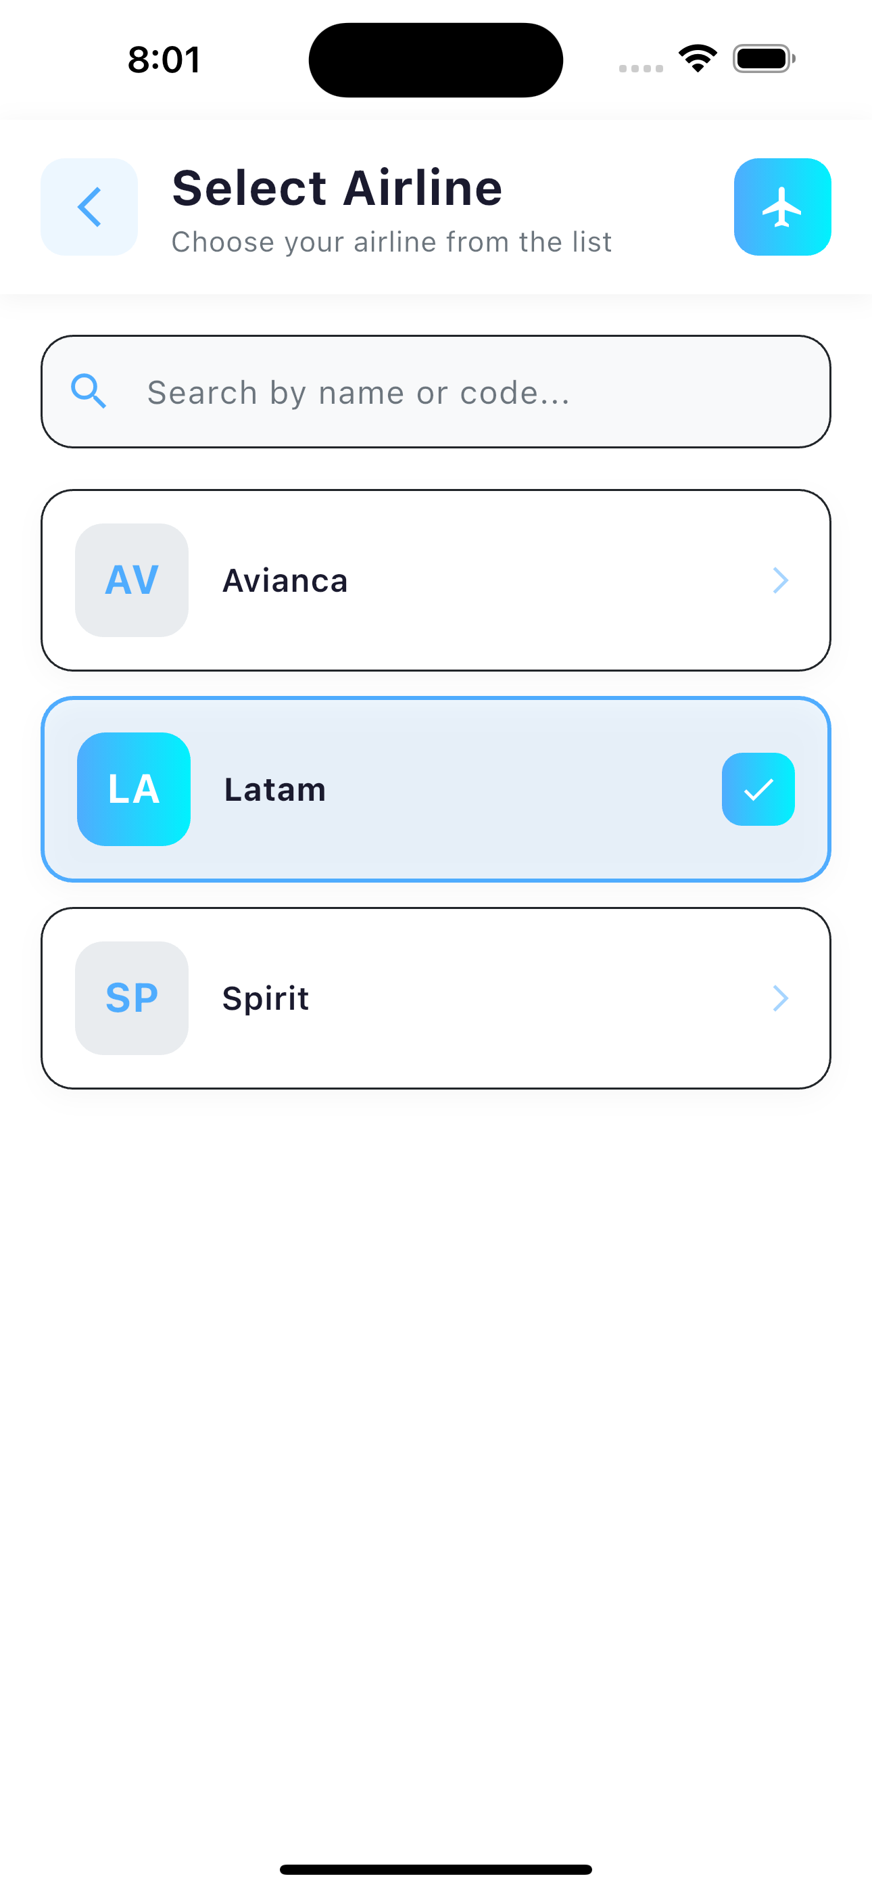
 |  |  | Aceptado | No aceptado
CA1 | Dado que un Piloto desea consultar la información de una aerolínea específica, cuando acceda a la funcionalidad de consultar aerolínea proporcionando el ID de la misma, entonces el sistema recuperará y mostrará la información completa de la aerolínea (código de aerolínea, nombre y estado) y mostrará el mensaje satisfactorio MOD_AIR_GET_EXI_00001.
CA2 | Dado que un Piloto intente consultar una aerolínea que no existe en el sistema, cuando proporcione un ID de aerolínea inexistente, entonces el sistema rechazará la solicitud mostrando el mensaje MOD_AIR_NOT_FOUND_ERR_00001 indicando que la aerolínea no fue encontrada.
CA3 | Dado que un Piloto intente consultar una aerolínea con un ID inválido o vacío, cuando el sistema detecte que el parámetro ID está vacío o tiene un formato incorrecto, entonces mostrará el mensaje GEN_VAL_ERR_00001 indicando que el identificador es inválido.
CA4 | Dado que un Piloto desee consultar la información de una aerolínea, cuando ocurra un error técnico inesperado en el sistema, entonces el sistema mostrará el mensaje GEN_SRV_ERR_00001 indicando que no fue posible completar la operación y que intente nuevamente más tarde.

HU4
<-Volver al listado |  |  |  |  |  | HU4
Título
HU4-Consultar la Información del Aeropuerto
Tarjeta
Como | Piloto
Necesito | Consultar la Información del Aeropuerto
Para | Poder gestionar el perfil para garantizar la calidad y coherencia en los registros de bitácora, y así llevar un historial relacionado con las horas de vuelo realizadas
Como Piloto, necesito Consultar la Información del Aeropuerto, para Poder gestionar el perfil para garantizar la calidad y coherencia en los registros de bitácora, y así llevar un historial relacionado con las horas de vuelo realizadas
Tallaje
Talla |  | S
Puntos de historia de usuario |  | 0
¿Definition of Ready? |  | SI
¿Definition of Done? |  | SI
Conversación historia
Requisito de información: |  | <Nombre,Ciudad,Codigo Iata,Estado,Tipo Aeropuerto y Pais>
Prototipo: |  | <Nombre y enlace a prototipo de registro de una Asociación>
Catálogo de mensajes: |  | <Nombre y enlace al catálogo de mensajes general>
Catálogo de parámetros: |  | <Nombre y enlace al catálogo de parámetros general>
Restricciones de diseño: |  | <Nombre y enlace al documento de restricciones de diseño que aplican para la HU en especial>
* Deben tenerse en cuenta los campos descritos en el requisito de información que no deben ser visibles por el usuario.
* Al momento de hacer la validación de una asociación previamente registrada con el mismo nombre, se validará contenido, más no temas de mayúsculas y minúsculas.
* Otros aspectos de aclaración de interés para el cumplimiento de la HU.
Conversación aspectos generales y transversales
Aspectos generales: |  | <Nombre y enlace a documento con listado de aspectos generales que aplican para todas las HU>
Criterios aceptación
Código | Escenario |  | Estado |  | Observación
 |  |  | Aceptado | No aceptado
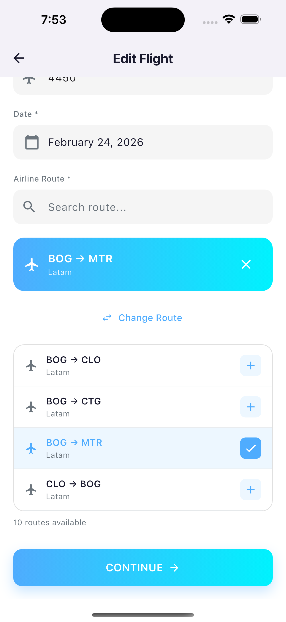
CA1 | Dado que un Piloto desea consultar la información de un aeropuerto, cuando acceda a la funcionalidad de consulta proporcionando un ID válido y el aeropuerto exista en el sistema, entonces el sistema mostrará la información completa del aeropuerto y el mensaje satisfactorio MOD_APT_GET_EXI_00001.
CA2 | Dado que un Piloto intente consultar un aeropuerto que no existe, cuando el sistema detecte que no existe el aeropuerto con el ID proporcionado, entonces mostrará el mensaje MOD_APT_NOT_FOUND_ERR_00001 indicando que el aeropuerto no fue encontrado
CA3 | Dado que un Piloto intente consultar un aeropuerto con un ID inválido o vacío, cuando el sistema detecte que el parámetro ID está vacío o tiene un formato incorrecto, entonces mostrará el mensaje MOD_V_ID_ERR_00013 indicando que el identificador es inválido
CA4 | Dado que un Piloto desee consultar un aeropuerto, cuando ocurra un error técnico inesperado en el sistema, entonces mostrará el mensaje GEN_SRV_ERR_00001 indicando que no fue posible completar la operación

HU7
<-Volver al listado |  |  |  |  |  | HU7
Título
HU7-Consultar la Información de la Bitácora Diaria
Tarjeta
Como | Piloto
Necesito | Consultar la Información de la Bitácora Diaria
Para | Poder gestionar todo lo relacionado con las horas de vuelo de forma mas detallada, para llevar control de los registros de los vuelos realizados de manera que permita analizar los riegos a los que está expuesto a nivel fisico y saludable
Como Piloto, necesito Consultar la Información de la Bitácora Diaria, con el fin de Poder gestionar todo lo relacionado con las horas de vuelo de forma mas detallada, para llevar control de los registros de los vuelos realizados de manera que permita analizar los riegos a los que está expuesto a nivel fisico y saludable
Tallaje
Talla |  | M
Puntos de historia de usuario |  | 0
¿Definition of Ready? |  | SI
¿Definition of Done? |  | SI
Conversación historia
Requisito de información: |  | <Fecha,Empleado Aerolinea,Pagina Libro y Estado>
Prototipo: |  | <Nombre y enlace a prototipo de registro de una Asociación>
Catálogo de mensajes: |  | <Nombre y enlace al catálogo de mensajes general>
Catálogo de parámetros: |  | <Nombre y enlace al catálogo de parámetros general>
Restricciones de diseño: |  | <Nombre y enlace al documento de restricciones de diseño que aplican para la HU en especial>
* Deben tenerse en cuenta los campos descritos en el requisito de información que no deben ser visibles por el usuario.
* Al momento de hacer la validación de una asociación previamente registrada con el mismo nombre, se validará contenido, más no temas de mayúsculas y minúsculas.
* Otros aspectos de aclaración de interés para el cumplimiento de la HU.
Conversación aspectos generales y transversales
Aspectos generales: |  | <Nombre y enlace a documento con listado de aspectos generales que aplican para todas las HU>
Criterios aceptación
Código | Escenario |  | Estado |  | Observación
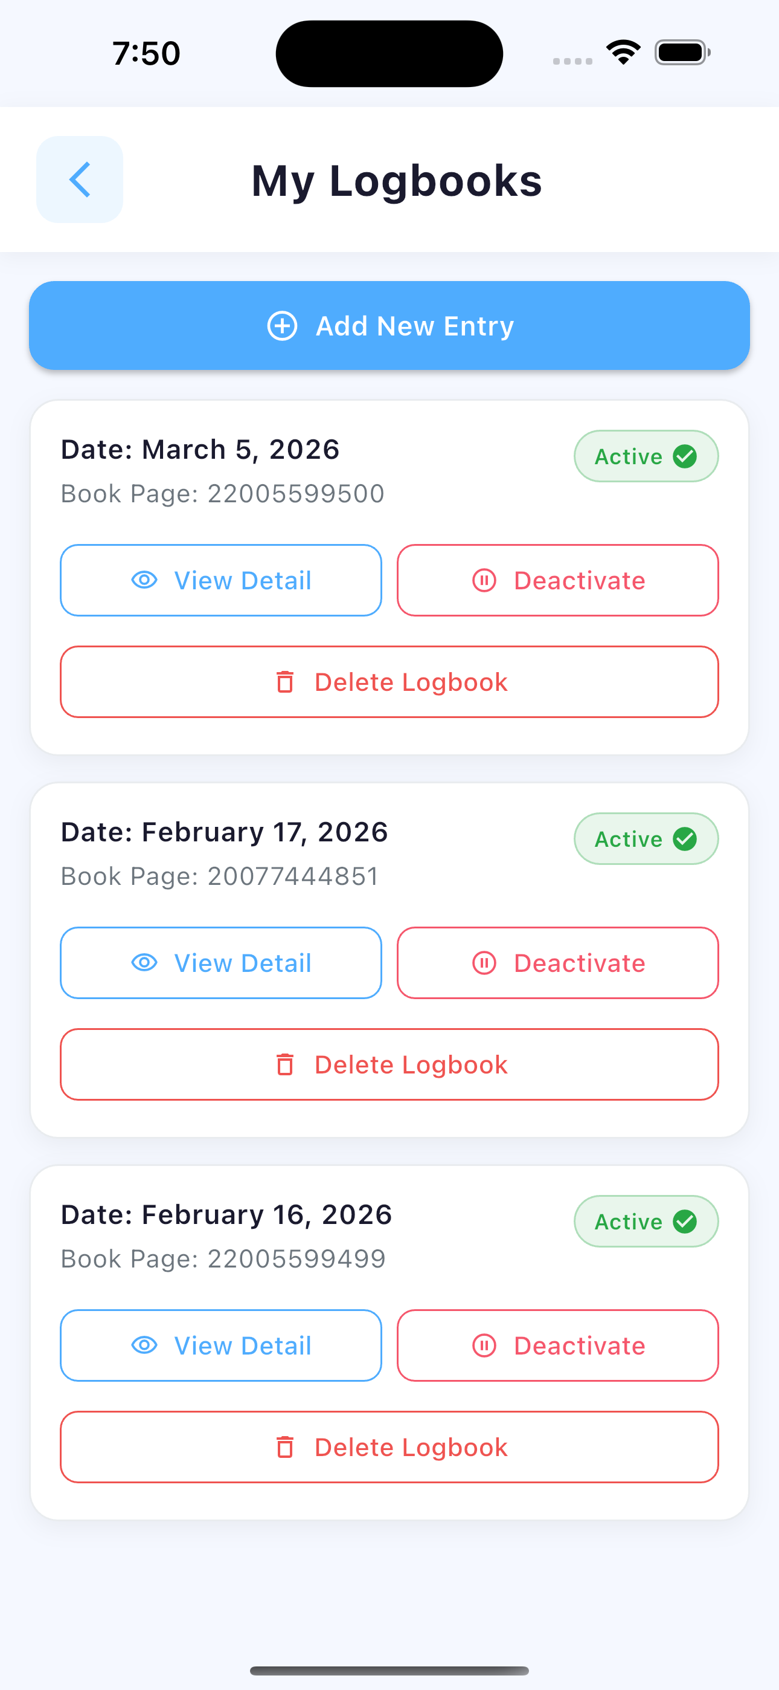
 |  |  | Aceptado | No aceptado
CA1 | Dado que un piloto autenticado desea consultar una bitácora diaria específica, cuando acceda a la funcionalidad de consulta proporcionando un ID válido y la bitácora exista, entonces el sistema mostrará la información de la bitácora y el mensaje satisfactorio BIT_CON_EXI_01901.
CA2 | Dado que un piloto autenticado desea ver todas sus bitácoras diarias, cuando acceda a la funcionalidad de listado, entonces el sistema mostrará la lista de bitácoras asociadas al empleado y el mensaje satisfactorio BIT_LIST_EXI_01001.
CA3 | Dado que un piloto autenticado intente consultar una bitácora que no existe, cuando el sistema detecte que no existe la bitácora con el ID proporcionado, entonces mostrará el mensaje BIT_CON_ERR_01903 indicando que la bitácora no fue encontrada .
CA4 | Dado que un piloto autenticado intente consultar una bitácora que no le pertenece, cuando el sistema detecte que la bitácora pertenece a otro empleado, entonces mostrará el mensaje BIT_AUTH_ERR_00001 indicando que no está autorizado .
CA5 | Dado que un piloto intente consultar una bitácora con un ID inválido o vacío, cuando el sistema detecte que el parámetro ID está vacío o tiene un formato incorrecto, entonces mostrará el mensaje MOD_V_ID_ERR_00013 indicando que el identificador es inválido
CA6 | Dado que un piloto desee consultar una bitácora, cuando ocurra un error técnico inesperado en el sistema, entonces mostrará el mensaje BIT_CON_ERR_01904 indicando que no fue posible completar la operación.
CA7 | Dado que un piloto desee listar sus bitácoras diarias, cuando ocurra un error técnico inesperado en el sistema, entonces mostrará el mensaje BIT_LIST_ERR_01002 indicando que no fue posible completar la operació

HU8
<-Volver al listado |  |  |  |  |  | HU8
Título
HU8-Agregar la Informacion de la Bitacora Diaria
Tarjeta
Como | Piloto
Necesito | Agregar la Informacion de la Bitacora Diaria
Para | Poder gestionar todo lo relacionado con las horas de vuelo de forma mas detallada, para llevar control de los registros de los vuelos realizados de manera que permita analizar los riegos a los que está expuesto a nivel fisico y saludable
Como Piloto, necesito Agregar la Informacion de la Bitacora Diaria, con el fin de Poder gestionar todo lo relacionado con las horas de vuelo de forma mas detallada, para llevar control de los registros de los vuelos realizados de manera que permita analizar los riegos a los que está expuesto a nivel fisico y saludable
Tallaje
Talla |  | M
Puntos de historia de usuario |  | 0
¿Definition of Ready? |  | SI
¿Definition of Done? |  | SI
Conversación historia
Requisito de información: |  | <Fecha,Empleado Aerolinea,Pagina Libro y Estado>
Prototipo: |  | <Nombre y enlace a prototipo de registro de una Asociación>
Catálogo de mensajes: |  | <Nombre y enlace al catálogo de mensajes general>
Catálogo de parámetros: |  | <Nombre y enlace al catálogo de parámetros general>
Restricciones de diseño: |  | <Nombre y enlace al documento de restricciones de diseño que aplican para la HU en especial>
* Deben tenerse en cuenta los campos descritos en el requisito de información que no deben ser visibles por el usuario.
* Al momento de hacer la validación de una asociación previamente registrada con el mismo nombre, se validará contenido, más no temas de mayúsculas y minúsculas.
* Otros aspectos de aclaración de interés para el cumplimiento de la HU.
Conversación aspectos generales y transversales
Aspectos generales: |  | <Nombre y enlace a documento con listado de aspectos generales que aplican para todas las HU>
Criterios aceptación
Código | Escenario |  | Estado |  | Observación
 |  |  | Aceptado | No aceptado
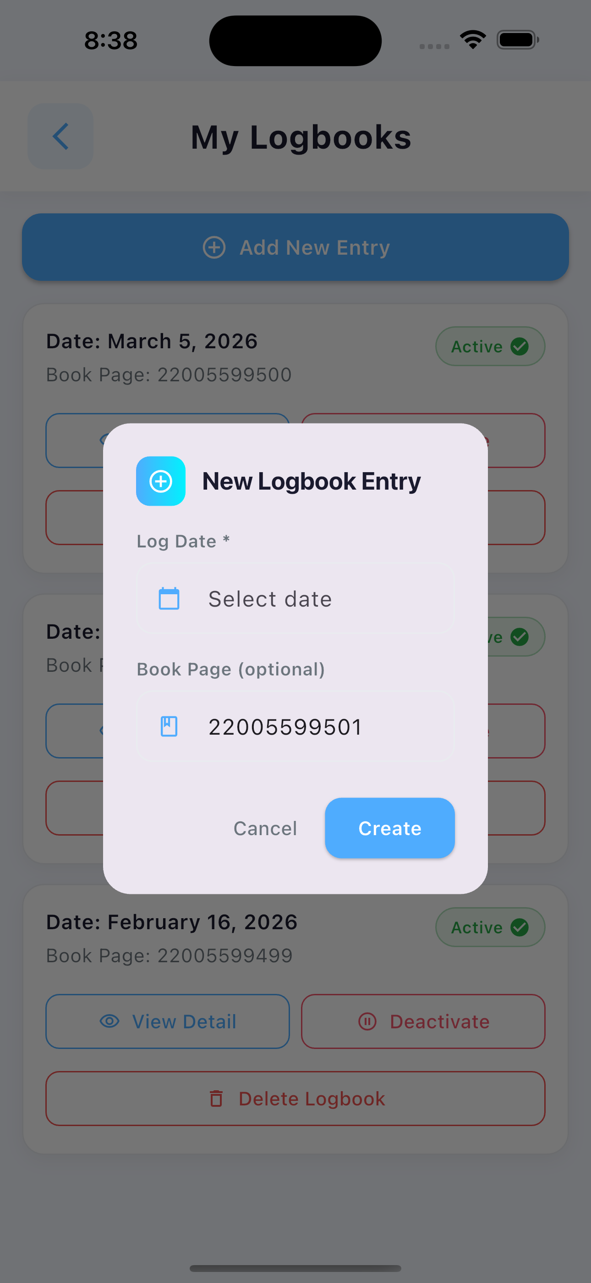
CA1 | Dado que un piloto autenticado desea registrar una nueva bitácora diaria, cuando envíe los datos requeridos, entonces el sistema creará la bitácora, la asociará al empleado autenticado y mostrará el mensaje satisfactorio BIT_AGR_EXI_01801.
CA2 | Dado que un piloto autenticado envíe datos incompletos o con formato incorrecto, cuando el sistema detecte que el JSON no cumple con el esquema de validación, entonces mostrará el mensaje MOD_V_JSON_ERR_00001 indicando que los datos son inválidos
CA3 | Dado que un piloto desee crear una bitácora, cuando ocurra un error técnico inesperado en el sistema, entonces mostrará el mensaje BIT_AGR_ERR_01804 indicando que no fue posible completar la operación
CA4 | Dado que un piloto no esté autenticado, cuando intente crear una bitácora, entonces el sistema mostrará el mensaje BIT_AUTH_ERR_00001.

HU13
<-Volver al listado |  |  |  |  |  | HU13
Título
HU13-Consultar la Información de Detalle de la Bitácora Diaria
Tarjeta
Como | Piloto
Necesito | Consultar la Información de Detalle de la Bitácora Diaria
Para | Poder gestionar el registro de la bitácora de forma mas detallada, para llevar un control sobre los registros de los vuelos de manera que permita analizar los riegos a los que está expuesto a nivel fisico y saludable
Como Piloto, necesito Consultar la Información de Detalle de la Bitácora Diaria, con el fin de Poder gestionar el registro de la bitácora de forma mas detallada, para llevar un control sobre los registros de los vuelos de manera que permita analizar los riegos a los que está expuesto a nivel fisico y saludable
Tallaje
Talla |  | L
Puntos de historia de usuario |  | 0
¿Definition of Ready? |  | SI
¿Definition of Done? |  | SI
Conversación historia
Requisito de información: |  | <Bitacora Diaria,Vuelo,Fecha Real Salida Vuelo,matricula real,PAX,Tiempo_Vuelo,Hora_Despegue,Hora_Aterrizaje,Aterrizaje_y_Despegue,PF,PFL,PFTO,PM,Capitan, Coopiloto,Air y Block>
Prototipo: |  | pantalla crear en figma,Kansas
Catálogo de mensajes:
Catálogo de parámetros: |  | <Nombre y enlace al catálogo de parámetros general>
Restricciones de diseño: |  | <Nombre y enlace al documento de restricciones de diseño que aplican para la HU en especial>
* Deben tenerse en cuenta los campos descritos en el requisito de información que no deben ser visibles por el usuario.
* Al momento de hacer la validación de una asociación previamente registrada con el mismo nombre, se validará contenido, más no temas de mayúsculas y minúsculas.
* Otros aspectos de aclaración de interés para el cumplimiento de la HU.
Conversación aspectos generales y transversales
Aspectos generales: |  | <Nombre y enlace a documento con listado de aspectos generales que aplican para todas las HU>
Criterios aceptación
Código | Escenario |  | Estado |  | Observación
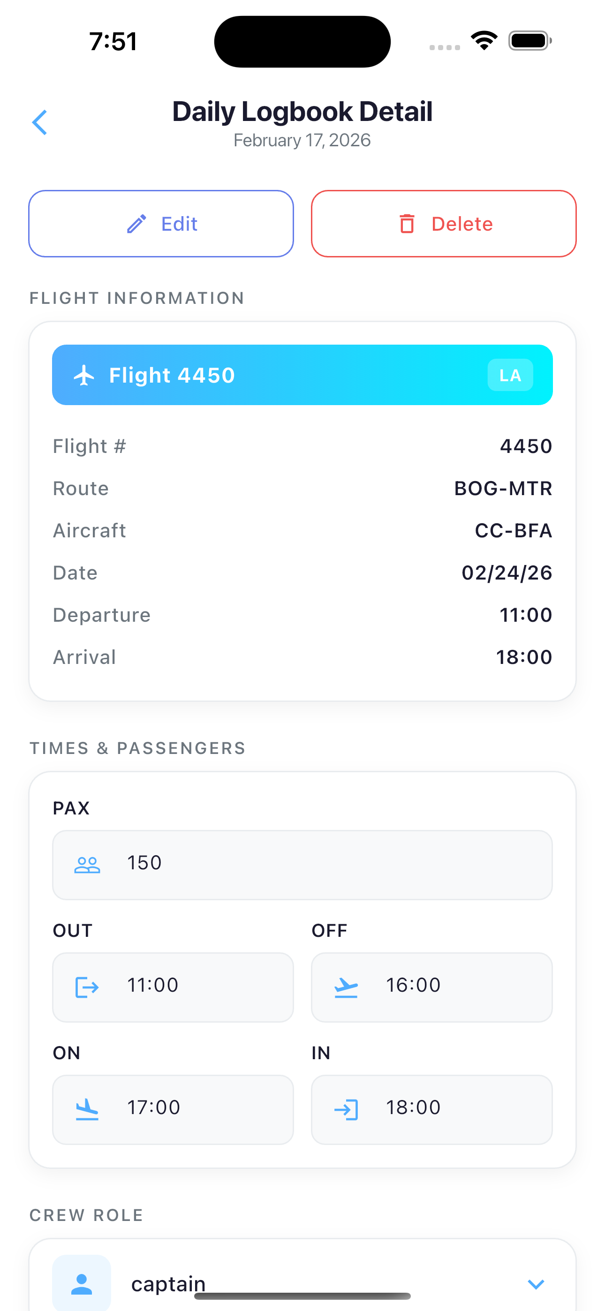
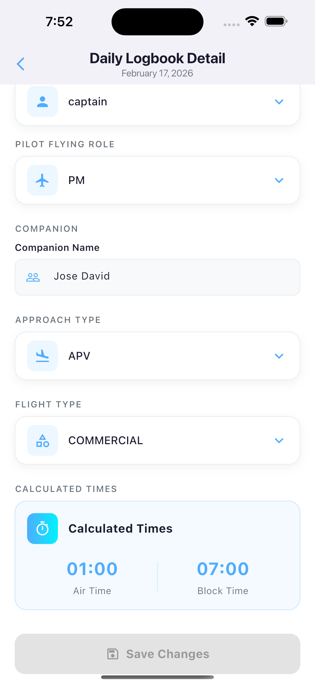
 |  |  | Aceptado | No aceptado
CA1 | Dado que un piloto autenticado desea consultar un detalle de vuelo específico, cuando envíe la solicitud proporcionando un ID válido de detalle, entonces el sistema mostrará la información completa del segmento de vuelo y el mensaje satisfactorio VUE_CON_EXI_04801.
CA2 | Dado que un piloto autenticado desea consultar todos los vuelos de una bitácora diaria, cuando envíe la solicitud proporcionando un ID válido de bitácora que le pertenezca, entonces el sistema mostrará la lista de todos los segmentos de vuelo asociados ordenados por hora de salida y el mensaje satisfactorio VUE_LIST_EXI_04800.
CA3 | Dado que un piloto autenticado desea consultar todos sus vuelos registrados, cuando acceda al endpoint de vuelos del empleado, entonces el sistema mostrará la lista completa de todos sus segmentos de vuelo en todas las bitácoras y el mensaje satisfactorio VUE_LIST_EXI_04800.
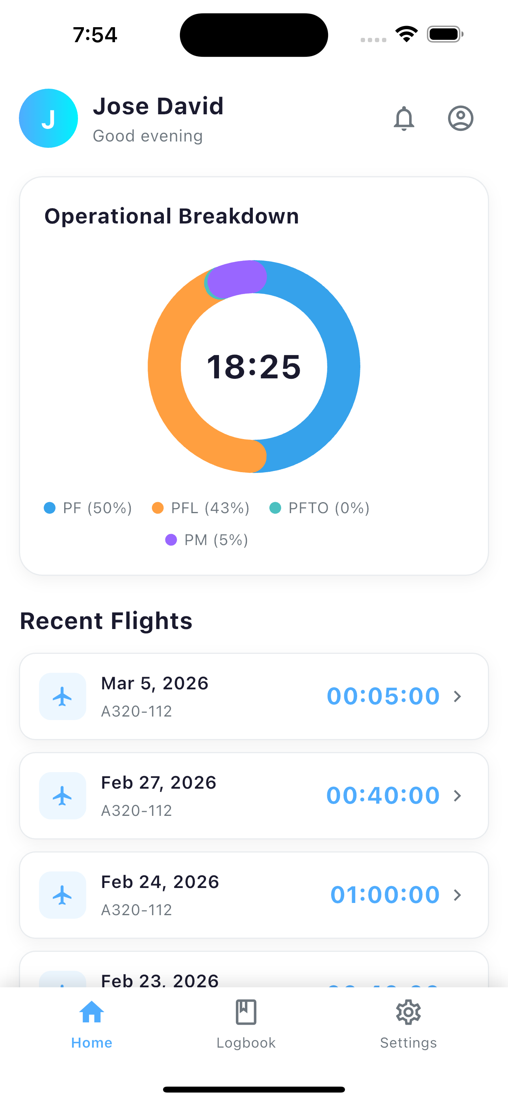
CA4 | Dado que un piloto autenticado intente consultar un detalle de vuelo que no existe, cuando el sistema detecte que no existe el detalle con el ID proporcionado, entonces mostrará el mensaje VUE_CON_ERR_04803 indicando que el vuelo no fue encontrado.
CA5 | Dado que un piloto autenticado intente listar los vuelos de una bitácora que no le pertenece, cuando el sistema detecte que la bitácora pertenece a otro empleado, entonces mostrará el mensaje VUE_AUTH_ERR_00001 indicando que no está autorizado.
CA6 | Dado que un piloto autenticado intente listar los vuelos de una bitácora que no existe, cuando el sistema detecte que la bitácora no fue encontrada, entonces mostrará el mensaje VUE_VAL_ERR_04806 indicando que la bitácora es inválida.
CA7 | Dado que un piloto intente consultar un detalle con un ID inválido o vacío, cuando el sistema detecte que el parámetro ID tiene un formato incorrecto, entonces mostrará el mensaje MOD_V_ID_ERR_00013 indicando que el identificador es inválido.
CA8 | Dado que un piloto desee consultar detalles de vuelo, cuando ocurra un error técnico inesperado en el sistema, entonces mostrará el mensaje VUE_CON_ERR_04804 o VUE_LIST_ERR_04802.

HU14
<-Volver al listado |  |  |  |  |  | HU14
Título
HU14-Agregar la Información a Detalle Bitácora Diaria
Tarjeta
Como | Piloto
Necesito | Agregar la Información a Detalle Bitácora Diaria
Para | Poder gestionar el registro de la bitácora de forma mas detallada, para llevar un control sobre los registros de los vuelos de manera que permita analizar los riegos a los que está expuesto a nivel fisico y saludable
Como Piloto, necesito Agregar la Información a Detalle Bitácora Diaria, con el fin de Poder gestionar el registro de la bitácora de forma mas detallada, para llevar un control sobre los registros de los vuelos de manera que permita analizar los riegos a los que está expuesto a nivel fisico y saludable
Tallaje
Talla |  | L
Puntos de historia de usuario |  | 0
¿Definition of Ready? |  | SI
¿Definition of Done? |  | SI
Conversación historia
Requisito de información: |  | <Bitacora Diaria,Vuelo,Fecha Real Salida Vuelo,matricula real,PAX,Tiempo_Vuelo,Hora_Despegue,Hora_Aterrizaje,Aterrizaje_y_Despegue,PF,PFL,PFTO,PM,Capitan, Coopiloto,Air y Block>
Prototipo: |  | <Nombre y enlace a prototipo de registro de una Asociación>
Catálogo de mensajes: |  | <Nombre y enlace al catálogo de mensajes general>
Catálogo de parámetros: |  | <Nombre y enlace al catálogo de parámetros general>
Restricciones de diseño: |  | <Nombre y enlace al documento de restricciones de diseño que aplican para la HU en especial>
* Deben tenerse en cuenta los campos descritos en el requisito de información que no deben ser visibles por el usuario.
* Al momento de hacer la validación de una asociación previamente registrada con el mismo nombre, se validará contenido, más no temas de mayúsculas y minúsculas.
* Otros aspectos de aclaración de interés para el cumplimiento de la HU.
Conversación aspectos generales y transversales
Aspectos generales: |  | <Nombre y enlace a documento con listado de aspectos generales que aplican para todas las HU>
Criterios aceptación
Código | Escenario |  | Estado |  | Observación
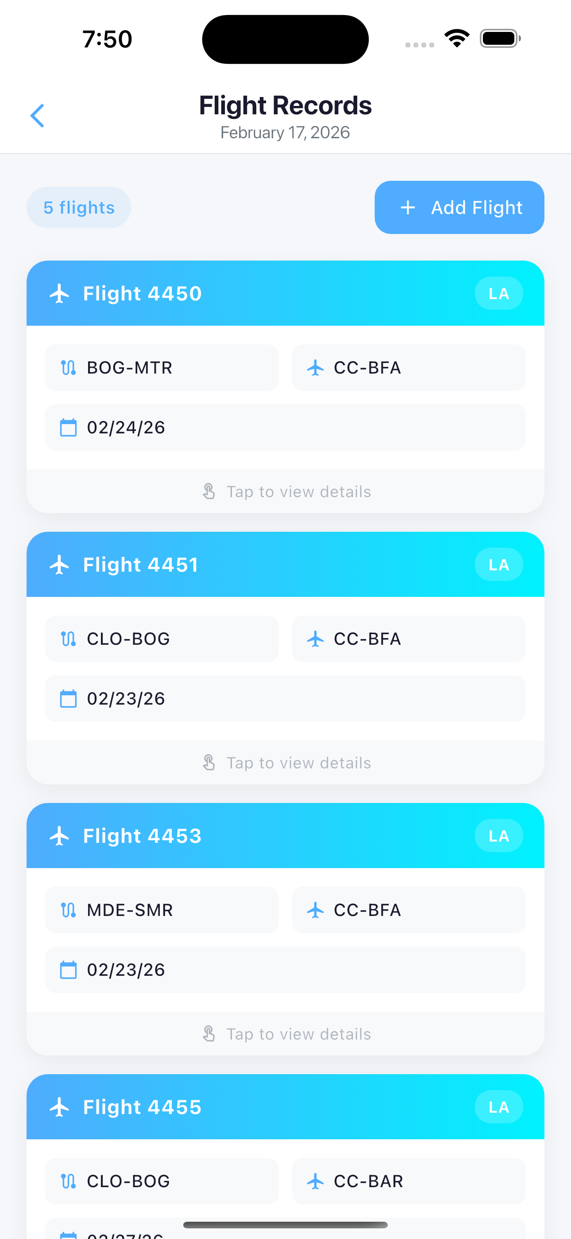
 |  |  | Aceptado | No aceptado
CA1 | Dado que un piloto autenticado desea registrar un nuevo segmento de vuelo, cuando envíe los datos del vuelo proporcionando un ID válido de bitácora activa que le pertenezca, entonces el sistema creará el registro, retornará la información completa del vuelo con datos denormalizados y mostrará el mensaje satisfactorio VUE_REG_EXI_05001.
CA2 | Dado que un piloto autenticado desea editar un segmento de vuelo existente, cuando envíe los datos actualizados proporcionando un ID válido de detalle que pertenezca a una bitácora activa del empleado, entonces el sistema actualizará el registro, retornará la información actualizada con datos denormalizados y mostrará el mensaje satisfactorio VUE_EDI_EXI_04901.
CA3 | Dado que un piloto autenticado intente registrar un vuelo con la misma combinación de bitácora del empleado, fecha real de vuelo, número de vuelo y matrícula, cuando el sistema detecte que ya existe un registro con esos datos, entonces mostrará el mensaje VUE_REG_ERR_05005 indicando que el vuelo ya fue registrado.
CA4 | Dado que un piloto proporcione los 4 tiempos de vuelo (out, takeoff, landing, in) y estos no cumplan la secuencia out < takeoff < landing < in, cuando el sistema detecte la inconsistencia, entonces mostrará el mensaje `VUE_VAL_ERR_04808` indicando que la secuencia de tiempos es inválida
CA5 | Dado que un piloto intente crear un vuelo en una bitácora que no existe o que está inactiva, cuando el sistema detecte la situación, entonces mostrará el mensaje VUE_VAL_ERR_04806 indicando que la bitácora es inválida.
CA6 | Dado que un piloto proporcione un ID de ruta de aerolínea que no existe o es inválido, cuando el sistema detecte que la ruta no pudo resolverse, entonces mostrará el mensaje VUE_VAL_ERR_04805 indicando que la ruta es inválida.
CA7 | Dado que un piloto proporcione un ID de matrícula que no existe o es inválido, cuando el sistema detecte que la matrícula no pudo resolverse, entonces mostrará el mensaje VUE_VAL_ERR_04807 indicando que la matrícula es inválida.
CA8 | Dado que un piloto intente actualizar un detalle de vuelo que no existe, cuando el sistema detecte que no hay registro con el ID proporcionado, entonces mostrará el mensaje VUE_CON_ERR_04803 indicando que el vuelo no fue encontrado.
CA9 | Dado que un piloto intente crear o actualizar un vuelo en una bitácora que no le pertenece, cuando el sistema detecte que la bitácora pertenece a otro empleado, entonces mostrará el mensaje VUE_AUTH_ERR_00001 indicando que no está autorizado.
CA10 | Dado que un piloto envíe un body JSON con formato incorrecto, cuando el sistema no pueda parsear el request, entonces mostrará el mensaje MOD_V_JSON_ERR_00012 indicando que el formato del JSON es inválido.
CA11 | Dado que un piloto desee crear o actualizar un vuelo, cuando ocurra un error técnico inesperado en el sistema, entonces mostrará el mensaje VUE_REG_ERR_05004 o VUE_EDI_ERR_04904 .

HU15
<-Volver al listado |  |  |  |  |  | HU15
Título
HU15-Editar la Informacion de Detalle Bitacora Diaria
Tarjeta
Como | Piloto
Necesito | Editar la Informacion de Detalle Bitacora Diaria
Para | Poder gestionar el registro de la bitácora de forma mas detallada, para llevar un control sobre los registros de los vuelos de manera que permita analizar los riegos a los que está expuesto a nivel fisico y saludable
Como Piloto, necesito Editar la Informacion de Detalle Bitacora Diaria, con el fin de Poder gestionar el registro de la bitácora de forma mas detallada, para llevar un control sobre los registros de los vuelos de manera que permita analizar los riegos a los que está expuesto a nivel fisico y saludable
Tallaje
Talla |  | L
Puntos de historia de usuario |  | 0
¿Definition of Ready? |  | SI
¿Definition of Done? |  | SI
Conversación historia
Requisito de información: |  | <Bitacora Diaria,Vuelo,Fecha Real Salida Vuelo,matricula real,PAX,Tiempo_Vuelo,Hora_Despegue,Hora_Aterrizaje,Aterrizaje_y_Despegue,PF,PFL,PFTO,PM,Capitan, Coopiloto,Air y Block>
Prototipo: |  | <Nombre y enlace a prototipo de registro de una Asociación>
Catálogo de mensajes: |  | <Nombre y enlace al catálogo de mensajes general>
Catálogo de parámetros: |  | <Nombre y enlace al catálogo de parámetros general>
Restricciones de diseño: |  | <Nombre y enlace al documento de restricciones de diseño que aplican para la HU en especial>
* Deben tenerse en cuenta los campos descritos en el requisito de información que no deben ser visibles por el usuario.
* Al momento de hacer la validación de una asociación previamente registrada con el mismo nombre, se validará contenido, más no temas de mayúsculas y minúsculas.
* Otros aspectos de aclaración de interés para el cumplimiento de la HU.
Conversación aspectos generales y transversales
Aspectos generales: |  | <Nombre y enlace a documento con listado de aspectos generales que aplican para todas las HU>
Criterios aceptación
Código | Escenario |  | Estado |  | Observación
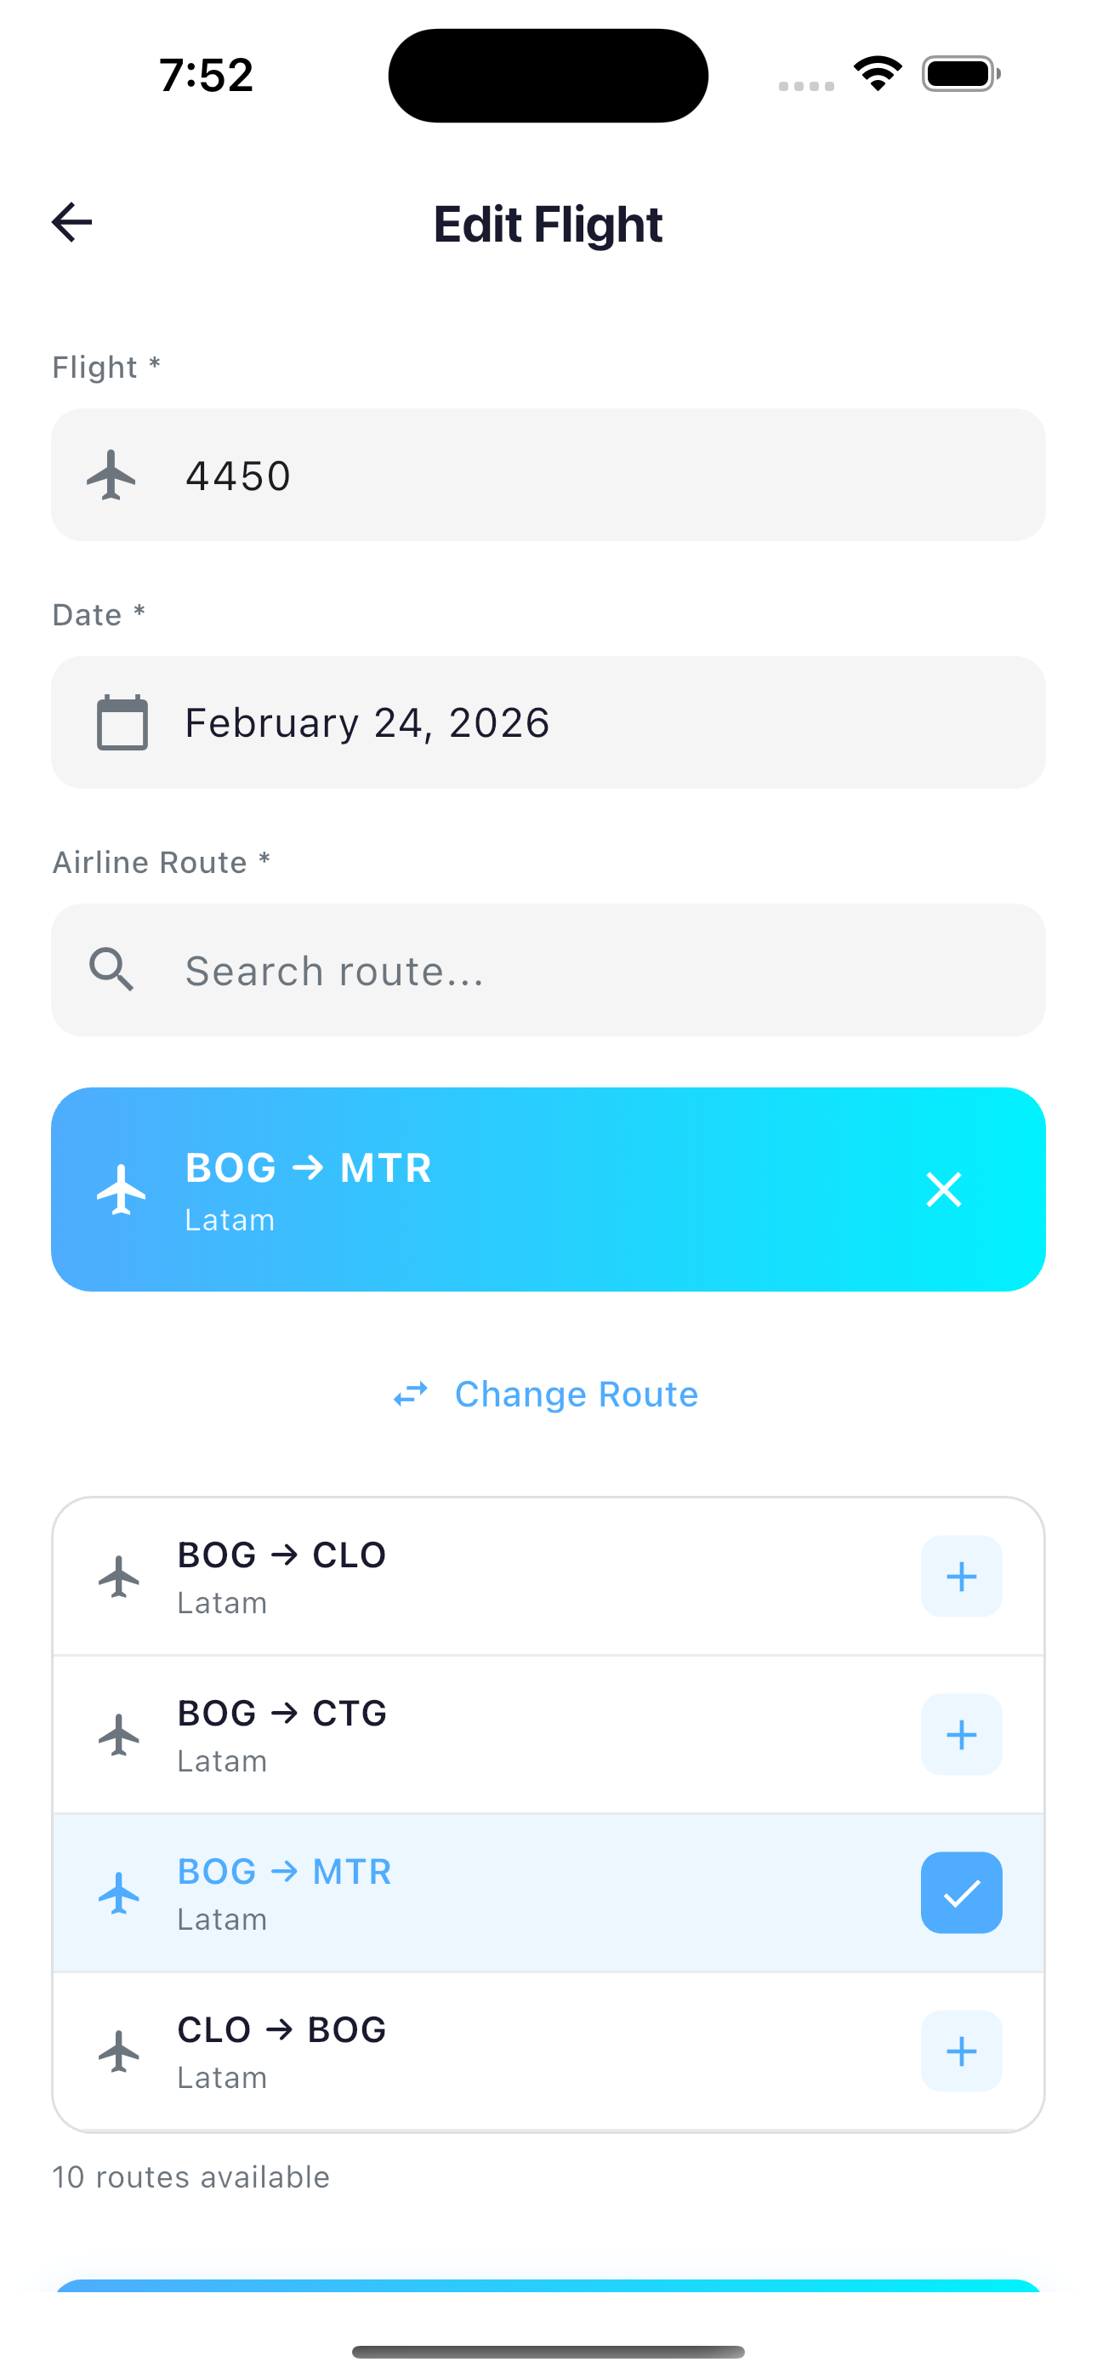
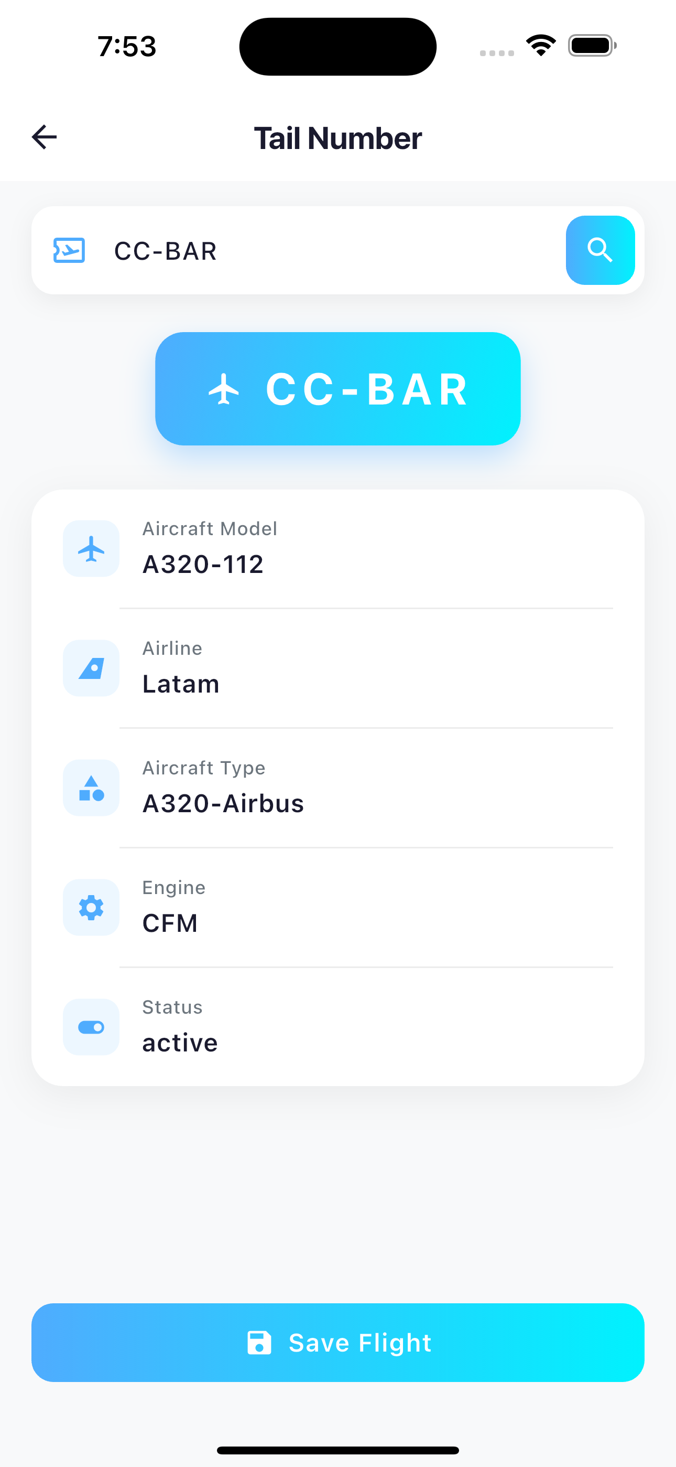
 |  |  | Aceptado | No aceptado
CA1 | Dado que un piloto autenticado desea editar un segmento de vuelo existente, cuando envíe los datos actualizados proporcionando un ID válido de detalle que pertenezca a una bitácora activa del empleado, entonces el sistema actualizará el registro, retornará la información actualizada con datos denormalizados y mostrará el mensaje satisfactorio VUE_EDI_EXI_04901.
CA2 | Dado que un piloto intente actualizar un detalle de vuelo que no existe, cuando el sistema detecte que no hay registro con el ID proporcionado, entonces mostrará el mensaje VUE_CON_ERR_04803 indicando que el vuelo no fue encontrado.
CA3 | Dado que un piloto intente actualizar un vuelo en una bitácora que no le pertenece, cuando el sistema detecte que la bitácora pertenece a otro empleado, entonces mostrará el mensaje VUE_AUTH_ERR_00001 indicando que no está autorizado.
CA4 | Dado que un piloto intente actualizar un vuelo en una bitácora que está desactivada, cuando el sistema detecte que la bitácora tiene este status, entonces mostrará el mensaje BIT_VAL_ERR_01905 indicando que la bitácora está cerrada.
CA5 | Dado que un piloto proporcione los 4 tiempos de vuelo y estos no cumplan la secuencia out < takeoff < landing < in, cuando el sistema detecte la inconsistencia, entonces mostrará el mensaje VUE_VAL_ERR_04808 indicando que la secuencia de tiempos es inválida.
CA6 | Dado que un piloto proporcione un ID de ruta de aerolínea que no existe o es inválido, cuando el sistema detecte que la ruta no pudo resolverse, entonces mostrará el mensaje VUE_VAL_ERR_04805 indicando que la ruta es inválida.
CA7 | Dado que un piloto proporcione un ID de matrícula que no existe o es inválido, cuando el sistema detecte que la matrícula no pudo resolverse, entonces mostrará el mensaje VUE_VAL_ERR_04807 indicando que la matrícula es inválida.
CA8 | Dado que un piloto intente actualizar un detalle con un ID inválido o vacío, cuando el sistema detecte que el parámetro ID tiene un formato incorrecto, entonces mostrará el mensaje MOD_V_ID_ERR_00013 indicando que el identificador es inválido.
CA9 | Dado que un piloto envíe la informacion con formato incorrecto, cuando el sistema no pueda parsear la solicitud, entonces mostrará el mensaje MOD_V_JSON_ERR_00012 indicando que el formato del JSON es inválido.
CA10 | Dado que un piloto desee actualizar un vuelo, cuando ocurra un error técnico inesperado en el sistema, entonces mostrará el mensaje VUE_EDI_ERR_04904 indicando que no es posible completar la operacion.

HU17
<-Volver al listado |  |  |  |  |  | HU17
Título
HU17-Agregar la informacion del Empleado
Tarjeta
Como | Piloto
Necesito | Agregar la informacion del Empleado
Para | Poder gestionar el perfil para garantizar la calidad y coherencia en los registros de bitácora, y así llevar un historial relacionado con las horas de vuelo realizadas
Como Piloto, necesito Agregar la informacion del Empleado, con el fin de Poder gestionar el perfil para garantizar la calidad y coherencia en los registros de bitácora, y así llevar un historial relacionado con las horas de vuelo realizadas
Tallaje
Talla |  | XS
Puntos de historia de usuario |  | 0
¿Definition of Ready? |  | SI
¿Definition of Done? |  | SI
Conversación historia
Requisito de información: |  | <nombre,email,contraseña,EmailConfirmado,numeroIdentificacion>
Prototipo: |  | <Nombre y enlace a prototipo de registro de una Asociación>
Catálogo de mensajes: |  | <Documentos/General/Artefactos proyecto/Artefactos estrategicos/Especificacion funcional/Artefactos apoyo/Catalogo de mensajes.xlsx>
Catálogo de parámetros: |  | <Documentos/General/Artefactos proyecto/Artefactos estrategicos/Especificacion funcional/Artefactos apoyo/Catalogo de parametros.xlsx>
Restricciones de diseño: |  | <Nombre y enlace al documento de restricciones de diseño que aplican para la HU en especial>
* Deben tenerse en cuenta los campos descritos en el requisito de información que no deben ser visibles por el usuario.
* Al momento de hacer la validación de una asociación previamente registrada con el mismo nombre, se validará contenido, más no temas de mayúsculas y minúsculas.
* Otros aspectos de aclaración de interés para el cumplimiento de la HU.
Conversación aspectos generales y transversales
Aspectos generales: |  | <Nombre y enlace a documento con listado de aspectos generales que aplican para todas las HU>
Criterios aceptación
Código | Escenario |  | Estado |  | Observación
 |  |  | Aceptado | No aceptado
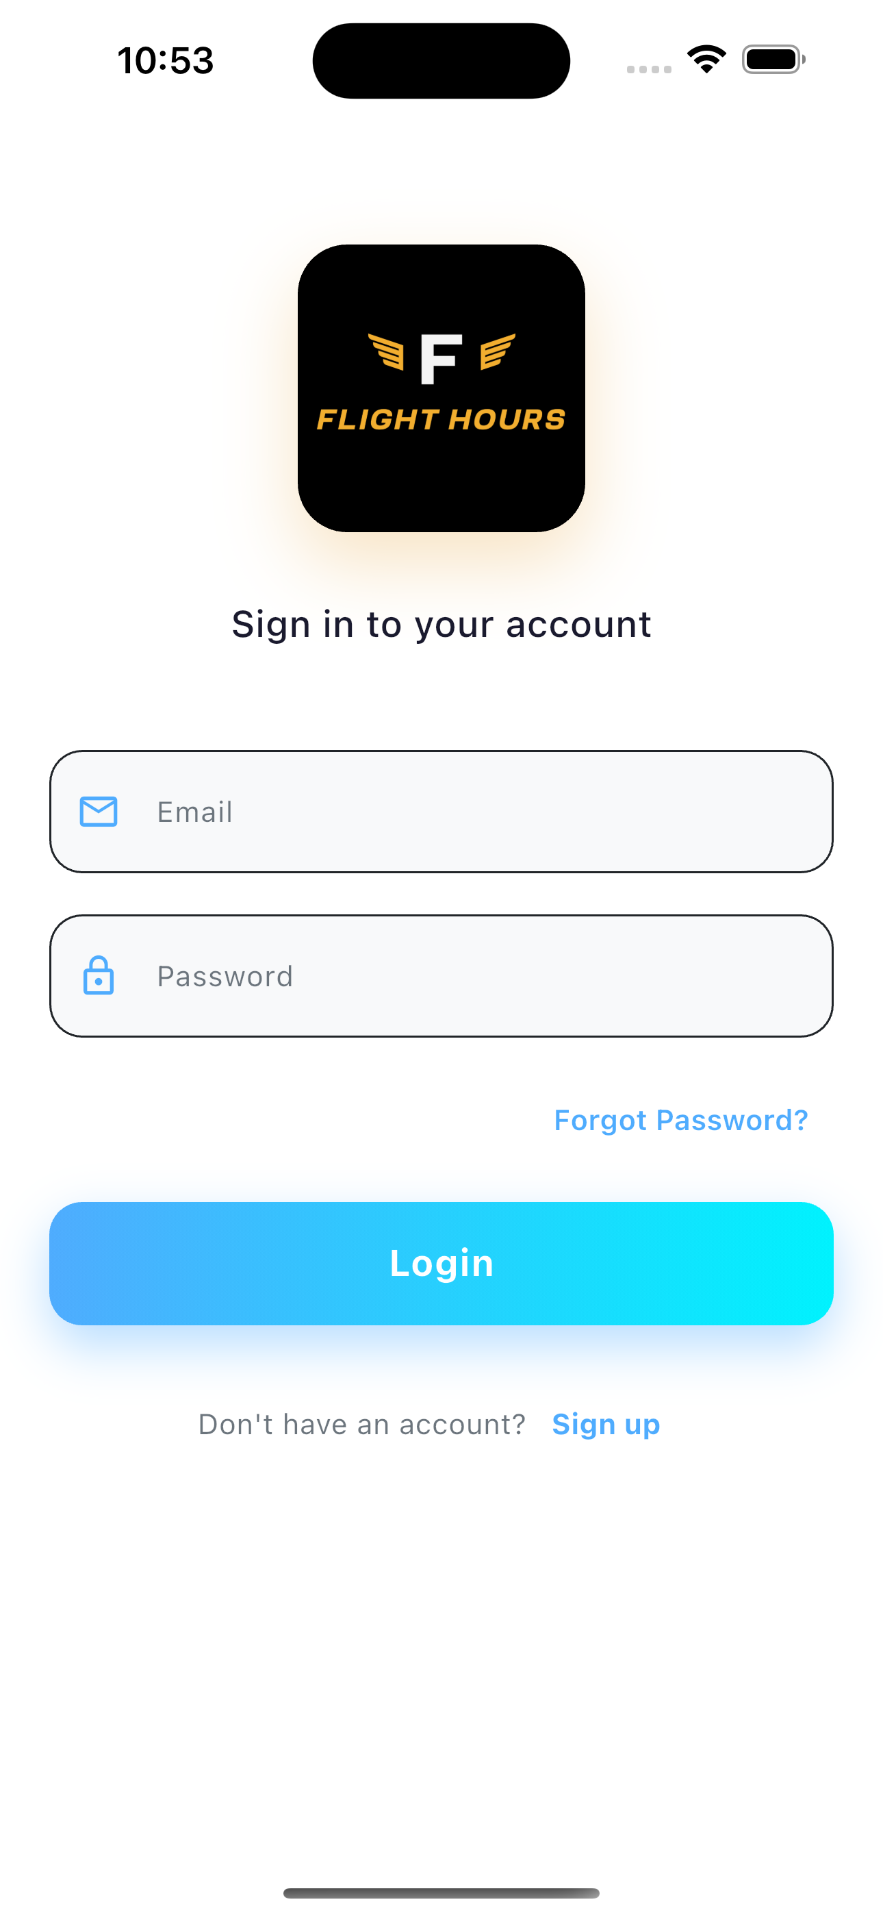
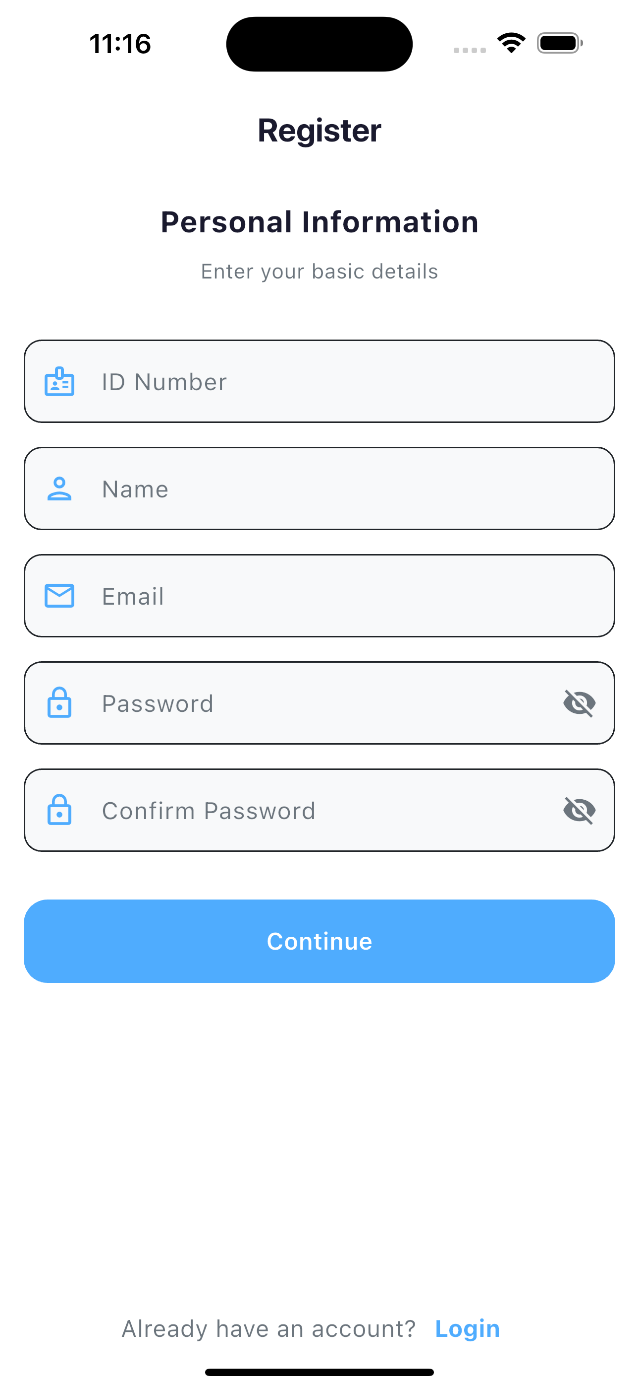
CA1 | Dado que un piloto desea registrarse en el sistema, cuando acceda a la funcionalidad de registro, complete correctamente todos los campos obligatorios y confirme la acción, entonces el sistema validará la información ingresada, verificará que el email y número de identificación no estén registrados previamente, creará el registro correspondiente, enviará un correo de verificación de email, mostrará el mensaje satisfactorio MOD_U_REG_EXI_00001 y redirigirá al usuario a la pantalla de inicio de sesión.
CA2 | Dado que un piloto desee registrarse en el sistema, cuando ingrese un email que ya está registrado, entonces el sistema rechazará la solicitud mostrando el mensaje MOD_INFRA_KC_USER_EXISTS_ERR_00007 indicando que el correo electrónico ya está en uso.
CA3 | Dado que un piloto desee registrarse en el sistema, cuando ingrese un número de identificación que ya está registrado, entonces el sistema rechazará la solicitud mostrando el mensaje MOD_U_DUP_ERR_00001 indicando que el número de identificación ya existe en el sistema.
CA4 | Dado que un piloto desee registrarse en el sistema, cuando envíe el formulario con campos obligatorios vacíos o con formato incorrecto, entonces el sistema rechazará la solicitud mostrando el mensaje MOD_V_VAL_ERR_00001 indicando qué campos requieren corrección.
CA5 | Dado que un piloto desee registrarse en el sistema, cuando ingrese fechas con formato incorrecto, entonces el sistema rechazará la solicitud mostrando el mensaje MOD_V_DATE_ERR_00018 indicando que el formato de fecha es inválido.
CA6 | Dado que un piloto desee registrarse en el sistema, cuando ingrese una fecha de inicio de actividad posterior a la fecha de fin de actividad, entonces el sistema rechazará la solicitud mostrando el mensaje MOD_V_DATE_ERR_00017 indicando la inconsistencia en las fechas.
CA7 | Dado que un piloto desee registrarse en el sistema, cuando ingrese una referencia a una aerolínea que no existe en el sistema, entonces el sistema rechazará la solicitud mostrando el mensaje MOD_V_FK_ERR_00014 indicando que la aerolínea especificada no es válida.
CA8 | Dado que un piloto desee registrarse en el sistema, cuando el servicio de autenticación no esté disponible temporalmente, entonces el sistema rechazará la solicitud mostrando el mensaje MOD_INFRA_KC_UNAVAIL_ERR_00004 indicando que el servicio no está disponible en este momento.
CA9 | Dado que un piloto desee registrarse en el sistema, cuando el servicio de base de datos no esté disponible temporalmente, entonces el sistema rechazará la solicitud mostrando el mensaje MOD_INFRA_DB_UNAVAIL_ERR_00005 indicando que el servicio no está disponible en este momento.

HU18
<-Volver al listado |  |  |  |  |  | HU18
Título
HU18-Consultar la Información del Empleado
Tarjeta
Como | Piloto
Necesito | Consultar la Información del Empleado
Para | Poder gestionar el perfil para garantizar la calidad y coherencia en los registros de bitácora, y así llevar un historial relacionado con las horas de vuelo realizadas
Como Piloto, necesito Consultar la Información del Empleado, con el fin de Poder gestionar el perfil para garantizar la calidad y coherencia en los registros de bitácora, y así llevar un historial relacionado con las horas de vuelo realizadas
Tallaje
Talla |  | XS
Puntos de historia de usuario |  | 0
¿Definition of Ready? |  | SI
¿Definition of Done? |  | SI
Conversación historia
Requisito de información: |  | <nombre,email,contraseña,EmailConfirmado,numeroIdentificacion>
Prototipo: |  | <Nombre y enlace a prototipo de registro de una Asociación>
Catálogo de mensajes: |  | <Nombre y enlace al catálogo de mensajes general>
Catálogo de parámetros: |  | <Nombre y enlace al catálogo de parámetros general>
Restricciones de diseño: |  | <Nombre y enlace al documento de restricciones de diseño que aplican para la HU en especial>
* Deben tenerse en cuenta los campos descritos en el requisito de información que no deben ser visibles por el usuario.
* Al momento de hacer la validación de una asociación previamente registrada con el mismo nombre, se validará contenido, más no temas de mayúsculas y minúsculas.
* Otros aspectos de aclaración de interés para el cumplimiento de la HU.
Conversación aspectos generales y transversales
Aspectos generales: |  | <Nombre y enlace a documento con listado de aspectos generales que aplican para todas las HU>
Criterios aceptación
Código | Escenario |  | Estado |  | Observación
 |  |  | Aceptado | No aceptado
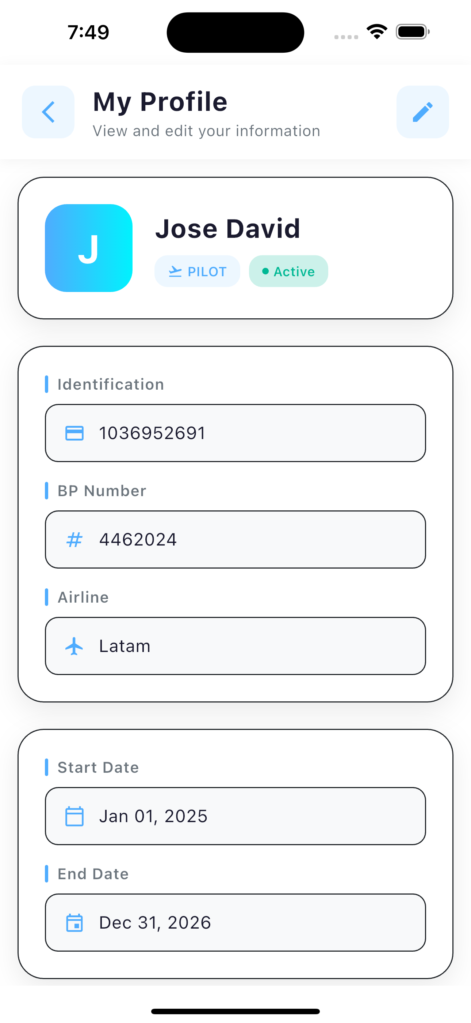
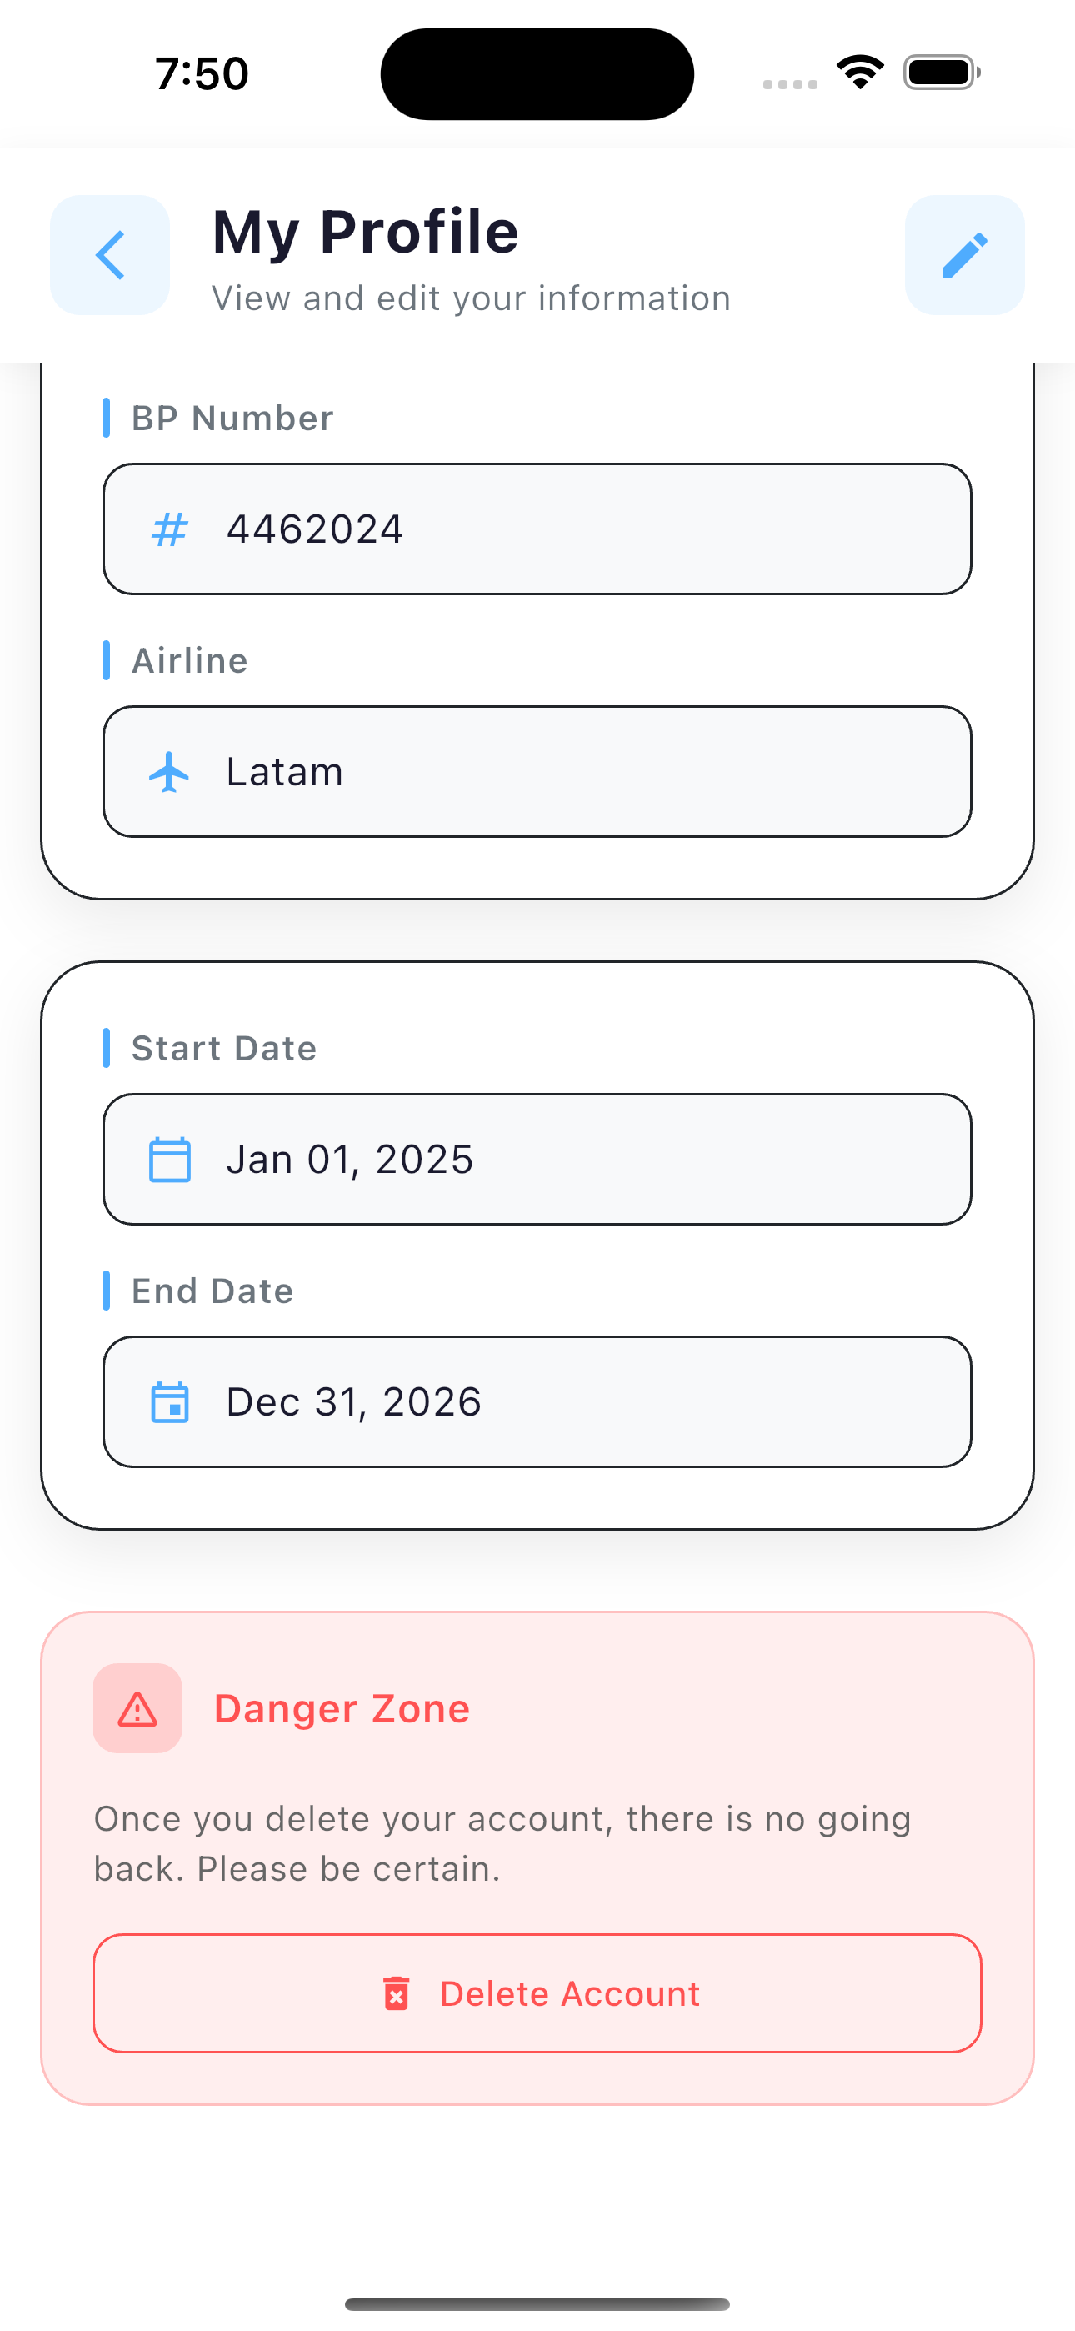
CA1 | Dado que un piloto autenticado desea consultar su información personal, cuando acceda a la funcionalidad de ver perfil desde el menú de usuario, entonces el sistema recuperará y mostrará su información completa , mostrará el mensaje satisfactorio MOD_U_GET_EXI_00005 y presentará opciones para editar el perfil o cambiar la contraseña.
CA2 | Dado que un piloto no autenticado intente consultar información de perfil, cuando acceda a la funcionalidad de ver perfil sin haber iniciado sesión, entonces el sistema rechazará la solicitud mostrando el mensaje GEN_AUTH_ERR_00002 y redirigirá al usuario a la pantalla de inicio de sesión.
CA3 | Dado que un piloto con sesión expirada intente consultar su información, cuando el sistema detecte que la sesión ya no es válida, entonces mostrará el mensaje GEN_AUTH_ERR_00002 y redirigirá al usuario a la pantalla de inicio de sesión para renovar sus credenciales.
CA4 | Dado que un piloto autenticado desee consultar su información, cuando ocurra un error técnico inesperado en el sistema, entonces el sistema mostrará el mensaje GEN_SRV_ERR_00001 indicando que no fue posible completar la operación y que intente nuevamente más tarde.

HU19
<-Volver al listado |  |  |  |  |  | HU19
Título
HU19-Restablecer la Contraseña del Empleado
Tarjeta
Como | Piloto
Necesito | Restablecer la Contraseña del Empleado
Para | Poder gestionar el perfil para garantizar la calidad y coherencia en los registros de bitácora, y así llevar un historial relacionado con las horas de vuelo realizadas
Como Piloto, necesito Restablecer la Contraseña del Empleado,con el fin de Poder gestionar el perfil para garantizar la calidad y coherencia en los registros de bitácora, y así llevar un historial relacionado con las horas de vuelo realizadas
Tallaje
Talla |  | XL
Puntos de historia de usuario |  | 0
¿Definition of Ready? |  | SI
¿Definition of Done? |  | SI
Conversación historia
Requisito de información: |  | <nombre,email,contraseña,EmailConfirmado,numeroIdentificacion>
Prototipo: |  | <Nombre y enlace a prototipo de registro de una Asociación>
Catálogo de mensajes: |  | <Nombre y enlace al catálogo de mensajes general>
Catálogo de parámetros: |  | <Nombre y enlace al catálogo de parámetros general>
Restricciones de diseño: |  | <Nombre y enlace al documento de restricciones de diseño que aplican para la HU en especial>
* Deben tenerse en cuenta los campos descritos en el requisito de información que no deben ser visibles por el usuario.
* Al momento de hacer la validación de una asociación previamente registrada con el mismo nombre, se validará contenido, más no temas de mayúsculas y minúsculas.
* Otros aspectos de aclaración de interés para el cumplimiento de la HU.
Conversación aspectos generales y transversales
Aspectos generales: |  | <Nombre y enlace a documento con listado de aspectos generales que aplican para todas las HU>
Criterios aceptación
Código | Escenario |  | Estado |  | Observación
 |  |  | Aceptado | No aceptado
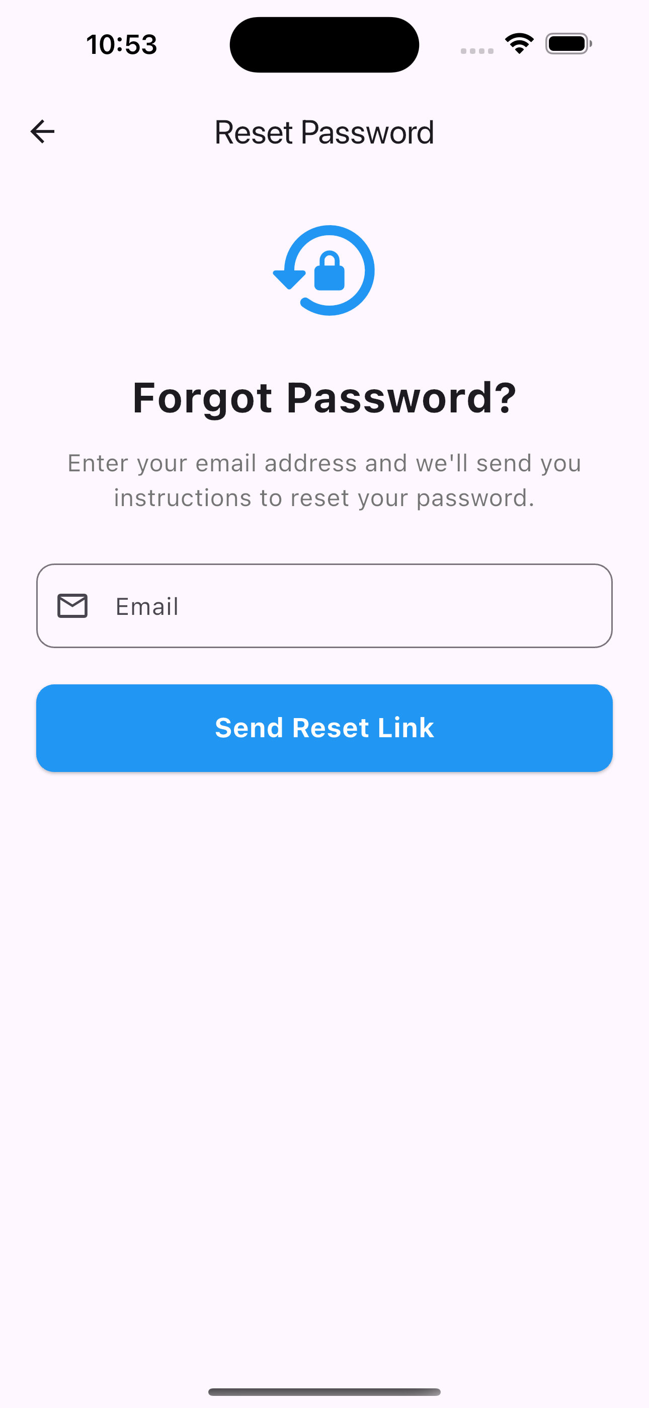
CA1 | Dado que un piloto haya olvidado su contraseña, cuando acceda a la funcionalidad de recuperación de contraseña desde la pantalla de inicio de sesión e ingrese su correo electrónico, entonces el sistema procesará la solicitud y mostrará el mensaje satisfactorio MOD_KC_PWD_RESET_SENT_EXI_00001 indicando que si el correo está registrado, recibirá instrucciones para restablecer la contraseña.
CA2 | Dado que un piloto intente solicitar la recuperación de contraseña, cuando ingrese un email con formato inválido, entonces el sistema rechazará la solicitud mostrando el mensaje MOD_V_FORMAT_ERR_00011 indicando que el formato del email es incorrecto.
CA3 | Dado que un piloto intente solicitar la recuperación de contraseña, cuando ocurra un error técnico interno, entonces el sistema mostrará el mensaje GEN_SRV_ERR_00001 indicando que no fue posible completar la operación.
CA4 | Dado que un piloto haya recibido el email de recuperación, cuando acceda al enlace de restablecimiento, ingrese la nueva contraseña y su confirmación coincidente, y confirme la acción, entonces el sistema validará el token, actualizará la contraseña, mostrará el mensaje satisfactorio MOD_KC_PWD_UPDATED_EXI_00001 y el usuario podrá iniciar sesión con su nueva contraseña.
CA5 | Dado que alguien intente restablecer su contraseña, cuando el enlace de recuperación contenga un token inválido o malformado, entonces el sistema mostrará el mensaje MOD_KC_PWD_UPDATE_TOKEN_INVALID_ERR_00001 indicando que el enlace no es válido y debe solicitar uno nuevo.
CA6 | Dado que un piloto intente restablecer su contraseña, cuando el enlace de recuperación haya expirado, entonces el sistema mostrará el mensaje MOD_KC_PWD_UPDATE_TOKEN_INVALID_ERR_00001 indicando que el enlace ha caducado y debe solicitar uno nuevo.
CA7 | Dado que un piloto intente restablecer su contraseña mediante el enlace de recuperación, cuando la nueva contraseña y su confirmación no coincidan, entonces el sistema rechazará la solicitud mostrando el mensaje MOD_KC_PWD_MISMATCH_ERR_00001 indicando que las contraseñas deben ser iguales.
CA8 | Dado que un piloto intente restablecer su contraseña mediante el enlace de recuperación, cuando ocurra un error técnico durante la actualización, entonces el sistema mostrará el mensaje MOD_KC_PWD_UPDATE_ERROR_ERR_00001 indicando que no fue posible completar la operación y que intente nuevamente.

HU20
<-Volver al listado |  |  |  |  |  | HU20
Título
HU20-Modificar la Clave de un Empleado
Tarjeta
Como | Piloto
Necesito | Modificar la Clave de un Empleado
Para | Poder gestionar el perfil para garantizar la calidad y coherencia en los registros de bitácora, y así llevar un historial relacionado con las horas de vuelo realizadas
Como Piloto, necesito Modificar la Clave de un Empleado, para Poder gestionar el perfil para garantizar la calidad y coherencia en los registros de bitácora, y así llevar un historial relacionado con las horas de vuelo realizadas
Tallaje
Talla |  | XL
Puntos de historia de usuario |  | 0
¿Definition of Ready? |  | SI
¿Definition of Done? |  | SI
Conversación historia
Requisito de información: |  | <nombre,email,contraseña,EmailConfirmado,numeroIdentificacion>
Prototipo: |  | <Nombre y enlace a prototipo de registro de una Asociación>
Catálogo de mensajes: |  | <Nombre y enlace al catálogo de mensajes general>
Catálogo de parámetros: |  | <Nombre y enlace al catálogo de parámetros general>
Restricciones de diseño: |  | <Nombre y enlace al documento de restricciones de diseño que aplican para la HU en especial>
* Deben tenerse en cuenta los campos descritos en el requisito de información que no deben ser visibles por el usuario.
* Al momento de hacer la validación de una asociación previamente registrada con el mismo nombre, se validará contenido, más no temas de mayúsculas y minúsculas.
* Otros aspectos de aclaración de interés para el cumplimiento de la HU.
Conversación aspectos generales y transversales
Aspectos generales: |  | <Nombre y enlace a documento con listado de aspectos generales que aplican para todas las HU>
Criterios aceptación
Código | Escenario |  | Estado |  | Observación
 |  |  | Aceptado | No aceptado
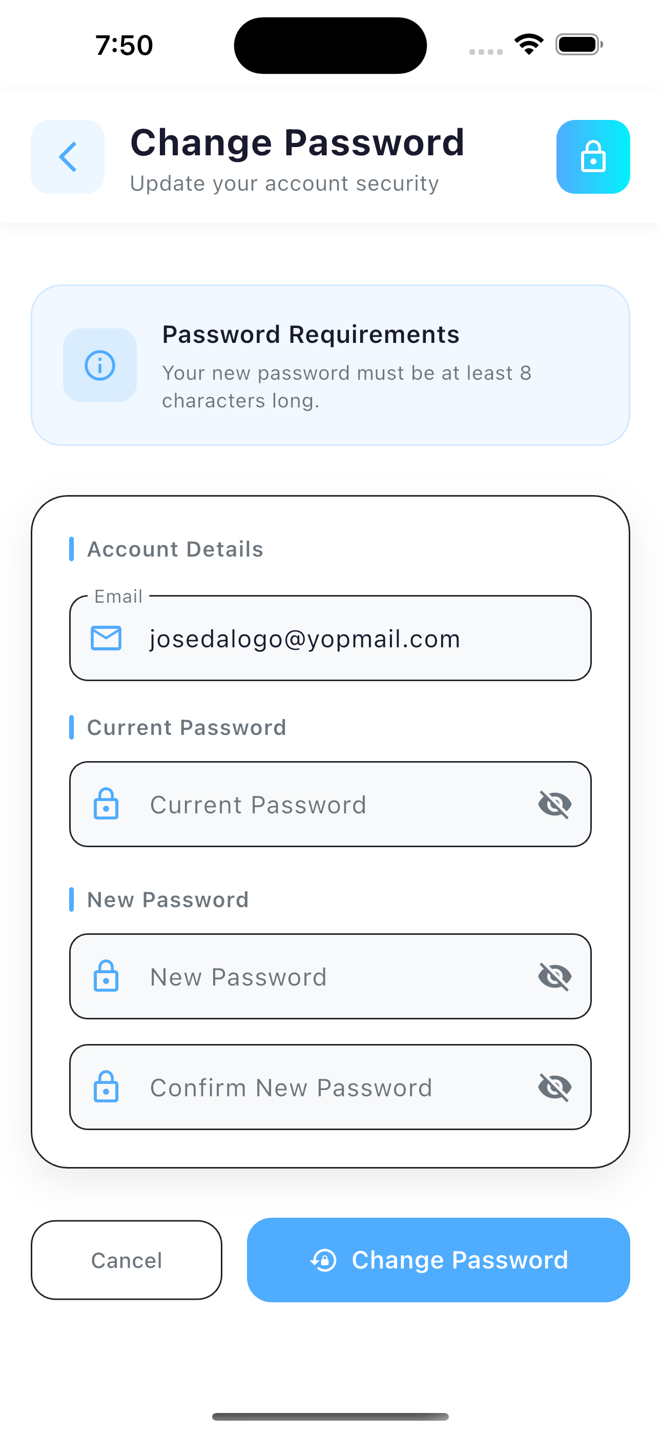
CA1 | Dado que un piloto autenticado desea cambiar su contraseña, cuando acceda a la funcionalidad de cambio de contraseña desde su perfil, ingrese su contraseña actual correctamente, ingrese la nueva contraseña y la confirmación coincidente, y confirme la acción, entonces el sistema validará la contraseña actual, actualizará la contraseña en el sistema, mostrará el mensaje satisfactorio MOD_KC_PWD_CHANGED_EXI_00001 y permitirá continuar con la sesión activa.
CA2 | Dado que un piloto autenticado desee cambiar su contraseña, cuando ingrese una contraseña actual incorrecta, entonces el sistema rechazará la solicitud mostrando el mensaje MOD_KC_PWD_CURRENT_INVALID_ERR_00001 indicando que la contraseña actual no coincide.
CA3 | Dado que un piloto autenticado desee cambiar su contraseña, cuando la nueva contraseña y su confirmación no coincidan, entonces el sistema rechazará la solicitud mostrando el mensaje MOD_KC_PWD_CHANGE_MISMATCH_ERR_00001 indicando que las contraseñas deben ser iguales.
CA4 | Dado que un piloto intente cambiar su contraseña, cuando el sistema no pueda localizar el registro del usuario, entonces mostrará el mensaje MOD_KC_USER_NOT_FOUND_ERR_00001 indicando que no fue posible completar la operación.
CA4 | Dado que un piloto autenticado desee cambiar su contraseña, cuando ocurra un error técnico durante la actualización, entonces el sistema mostrará el mensaje MOD_KC_PWD_CHANGE_ERROR_ERR_00001 indicando que no fue posible completar la operación.
CA5 | Dado que un piloto haya olvidado su contraseña, cuando acceda a la funcionalidad de recuperación de contraseña desde la pantalla de inicio de sesión e ingrese su correo electrónico registrado, entonces el sistema enviará un correo con las instrucciones y enlace para restablecer la contraseña, y mostrará el mensaje satisfactorio MOD_KC_PWD_RESET_SENT_EXI_00001 indicando que se ha enviado el correo de recuperación.
CA6 | Dado que un piloto haya recibido el correo de recuperación, cuando acceda al enlace de restablecimiento, ingrese la nueva contraseña y su confirmación coincidente, y confirme la acción, entonces el sistema validará el token, actualizará la contraseña, mostrará el mensaje satisfactorio MOD_KC_PWD_UPDATED_EXI_00001 y redirigirá al usuario a la pantalla de inicio de sesión.
CA7 | Dado que un piloto intente restablecer su contraseña, cuando el enlace de recuperación contenga un token inválido o malformado, entonces el sistema mostrará el mensaje MOD_KC_PWD_UPDATE_TOKEN_INVALID_ERR_00001 indicando que el enlace no es válido y debe solicitar uno nuevo.
CA8 | Dado que un piloto intente restablecer su contraseña, cuando el enlace de recuperación haya expirado, entonces el sistema mostrará el mensaje MOD_U_TOKEN_EXP_ERR_00008 indicando que el enlace ha caducado y debe solicitar uno nuevo.
CA9 | Dado que un piloto intente restablecer su contraseña mediante el enlace de recuperación, cuando la nueva contraseña y su confirmación no coincidan, entonces el sistema rechazará la solicitud mostrando el mensaje MOD_KC_PWD_MISMATCH_ERR_00001 indicando que las contraseñas deben ser iguales.
CA10 | Dado que un piloto intente restablecer su contraseña mediante el enlace de recuperación, cuando ocurra un error técnico durante la actualización, entonces el sistema mostrará el mensaje MOD_KC_PWD_UPDATE_ERROR_ERR_00001 indicando que no fue posible completar la operación y que intente nuevamente.
CA11 | Dado que un piloto registrado no haya verificado su correo electrónico, cuando solicite el reenvío del correo de verificación desde la pantalla correspondiente, entonces el sistema enviará un nuevo correo de verificación y mostrará el mensaje satisfactorio MOD_KC_VERIF_EMAIL_RESENT_EXI_00001.
CA12 | Dado que alguien intente solicitar el reenvío del correo de verificación, cuando el email ingresado no esté registrado en el sistema, entonces el sistema mostrará el mensaje `MOD_KC_USER_NOT_FOUND_ERR_00001` indicando que el usuario no existe.
CA13 | Dado que un piloto intente solicitar el reenvío del correo de verificación, cuando su email ya haya sido verificado previamente, entonces el sistema mostrará el mensaje de advertencia MOD_KC_EMAIL_ALREADY_VERIFIED_WARN_00001 indicando que no es necesario verificar nuevamente.
CA14 | Dado que un piloto intente solicitar el reenvío del correo de verificación, cuando ocurra un error técnico durante el envío, entonces el sistema mostrará el mensaje MOD_KC_VERIF_EMAIL_ERROR_ERR_00001 indicando que no fue posible enviar el correo.
CA15 | Dado que un piloto haya recibido el correo de verificación, cuando acceda al enlace de verificación contenido en el correo, entonces el sistema validará el token, marcará el email como verificado, mostrará el mensaje satisfactorio MOD_KC_EMAIL_VERIFIED_EXI_00001 y redirigirá al usuario a la pantalla de inicio de sesión.
CA16 | Dado que un piloto intente verificar un email, cuando el enlace de verificación contenga un token inválido o malformado, entonces el sistema mostrará el mensaje MOD_KC_INVALID_TOKEN_ERR_00001 indicando que el enlace no es válido.
CA17 | Dado que un piloto intente verificar un email, cuando no se pueda localizar al usuario asociado al token, entonces el sistema mostrará el mensaje MOD_KC_USER_NOT_FOUND_ERR_00001 indicando que no fue posible completar la verificación.
CA18 | Dado que un piloto intente verificar un email que ya fue verificado previamente, cuando el sistema detecte esta condición, entonces mostrará el mensaje de advertencia MOD_KC_EMAIL_ALREADY_VERIFIED_WARN_00001 indicando que el email ya estaba verificado.

HU29
<-Volver al listado |  |  |  |  |  | HU29
Título
HU29-Consultar la Información del Fabricante
Tarjeta
Como | Piloto
Necesito | Consultar la Información del Fabricante
Para | Poder obtener los datos de los vuelos realizados de manera confiable facilitando el registro de estos en la bitácora, minimizando errores humanos.
Como Piloto, necesito Consultar la Información del Fabricante, para Poder obtener los datos de los vuelos realizados de manera confiable facilitando el registro de estos en la bitácora, minimizando errores humanos.
Tallaje
Talla |  | XS
Puntos de historia de usuario |  | 0
¿Definition of Ready? |  | SI
¿Definition of Done? |  | SI
Conversación historia
Requisito de información: |  | <Nombre>
Prototipo: |  | <Nombre y enlace a prototipo de registro de una Asociación>
Catálogo de mensajes: |  | <Nombre y enlace al catálogo de mensajes general>
Catálogo de parámetros: |  | <Nombre y enlace al catálogo de parámetros general>
Restricciones de diseño: |  | <Nombre y enlace al documento de restricciones de diseño que aplican para la HU en especial>
* Deben tenerse en cuenta los campos descritos en el requisito de información que no deben ser visibles por el usuario.
* Al momento de hacer la validación de una asociación previamente registrada con el mismo nombre, se validará contenido, más no temas de mayúsculas y minúsculas.
* Otros aspectos de aclaración de interés para el cumplimiento de la HU.
Conversación aspectos generales y transversales
Aspectos generales: |  | <Nombre y enlace a documento con listado de aspectos generales que aplican para todas las HU>
Criterios aceptación
Código | Escenario |  | Estado |  | Observación
 |  |  | Aceptado | No aceptado
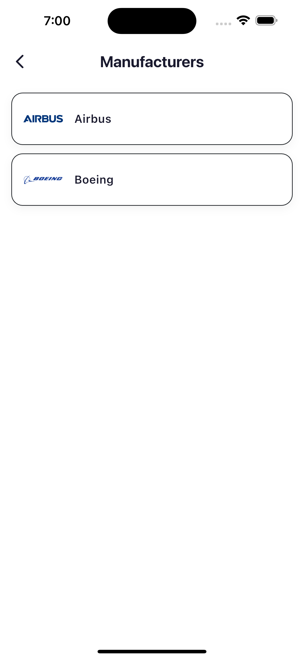
CA1 | Dado que un piloto desea consultar la información de un fabricante, cuando acceda a la funcionalidad de consulta proporcionando un ID válido y el fabricante exista en el sistema, entonces el sistema mostrará la información completa del fabricante y el mensaje satisfactorio FAB_CON_EXI_03101.
CA2 | Dado que un piloto desea listar todos los fabricantes disponibles, cuando acceda a la funcionalidad de listado, entonces el sistema mostrará la lista completa de fabricantes y el mensaje satisfactorio FAB_LIST_EXI_03104.
CA3 | Dado que un piloto intente consultar un fabricante que no existe, cuando el sistema detecte que no existe el fabricante con el ID proporcionado, entonces mostrará el mensaje FAB_CON_ERR_03102 indicando que el fabricante no fue encontrado.
CA4 | Dado que un piloto intente consultar un fabricante con un ID inválido o vacío, cuando el sistema detecte que el parámetro ID está vacío o tiene un formato incorrecto, entonces mostrará el mensaje MOD_V_ID_ERR_00013 indicando que el identificador es inválido.
CA5 | Dado que un piloto desee consultar un fabricante, cuando ocurra un error técnico inesperado en el sistema, entonces mostrará el mensaje FAB_CON_ERR_03103 indicando que no fue posible completar la operación.
CA6 | Dado que un piloto desee listar fabricantes, cuando ocurra un error técnico inesperado en el sistema, entonces mostrará el mensaje FAB_LIST_ERR_03105 indicando que no fue posible obtener la lista.

HU30
<-Volver al listado |  |  |  |  |  | HU30
Título
HU30-Consultar la Información de la Familia de una Aeronave
Tarjeta
Como | Piloto
Necesito | Consultar la Información de la Familia de una Aeronave
Para | Poder obtener los datos de los vuelos realizados de manera confiable facilitando el registro de estos en la bitácora, minimizando errores humanos.
Como Piloto, necesito Consultar la Información de la Familia de una Aeronave, para Poder obtener los datos de los vuelos realizados de manera confiable facilitando el registro de estos en la bitácora, minimizando errores humanos.
Tallaje
Talla |  | M
Puntos de historia de usuario |  | 0
¿Definition of Ready? |  | SI
¿Definition of Done? |  | SI
Conversación historia
Requisito de información: |  | <Nombre y Fabricante>
Prototipo: |  | <Nombre y enlace a prototipo de registro de una Asociación>
Catálogo de mensajes: |  | <Nombre y enlace al catálogo de mensajes general>
Catálogo de parámetros: |  | <Nombre y enlace al catálogo de parámetros general>
Restricciones de diseño: |  | <Nombre y enlace al documento de restricciones de diseño que aplican para la HU en especial>
* Deben tenerse en cuenta los campos descritos en el requisito de información que no deben ser visibles por el usuario.
* Al momento de hacer la validación de una asociación previamente registrada con el mismo nombre, se validará contenido, más no temas de mayúsculas y minúsculas.
* Otros aspectos de aclaración de interés para el cumplimiento de la HU.
Conversación aspectos generales y transversales
Aspectos generales: |  | <Nombre y enlace a documento con listado de aspectos generales que aplican para todas las HU>
Criterios aceptación
Código | Escenario |  | Estado |  | Observación
 |  |  | Aceptado | No aceptado
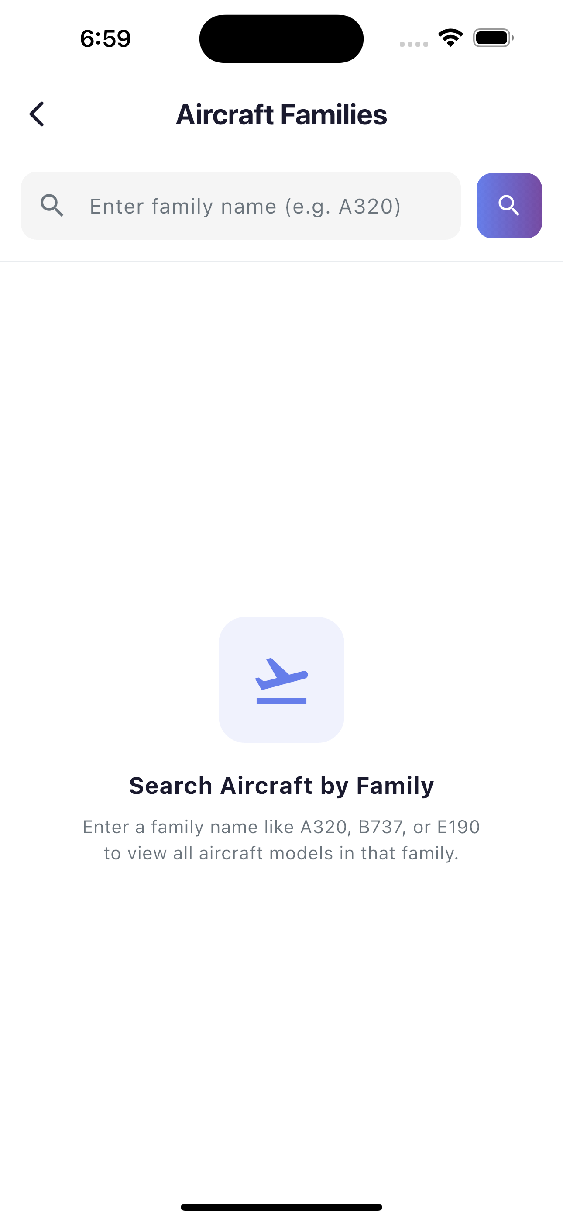
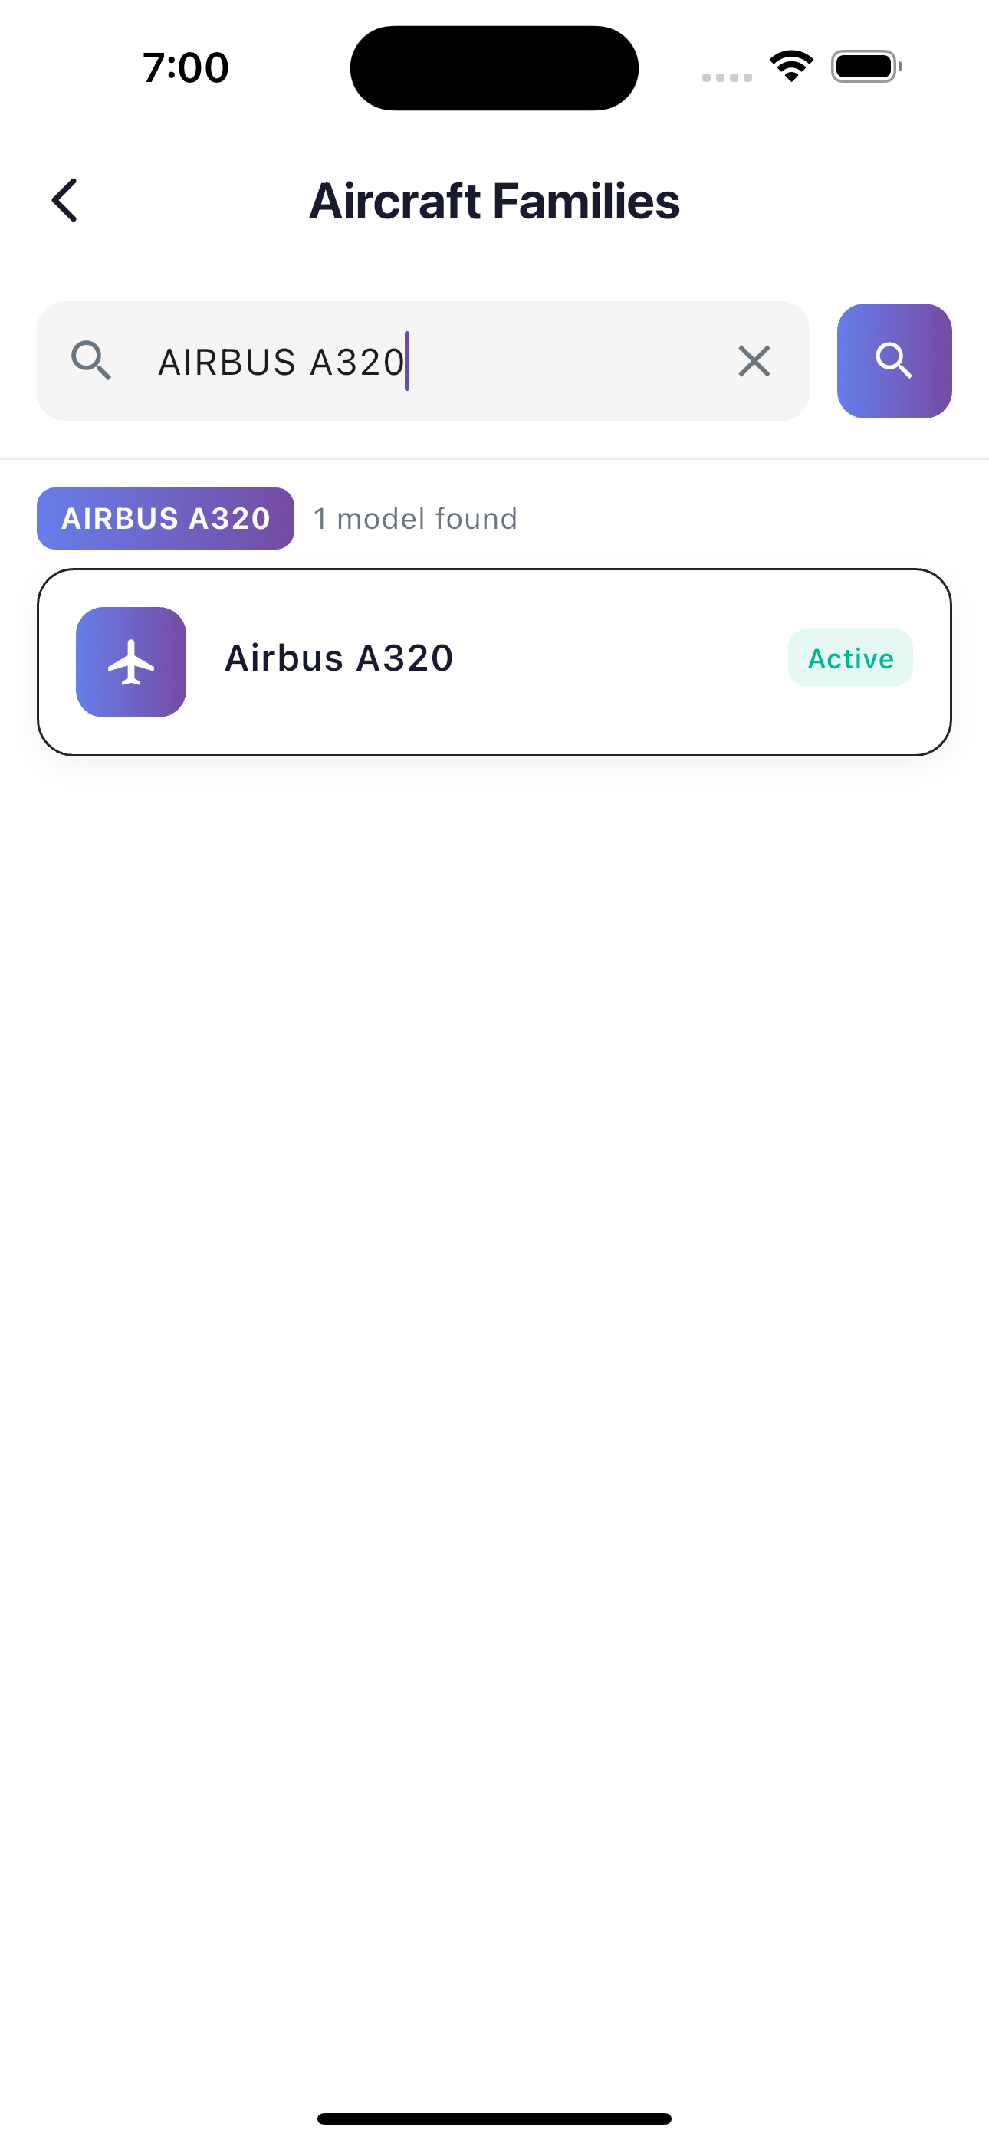
CA1 | Dado que un piloto desea consultar los modelos de aeronave de una familia específica, cuando acceda a la funcionalidad proporcionando el nombre de la familia , por ejemplo, Airbus A320, entonces el sistema recuperará y mostrará todos los modelos de aeronave que pertenecen a esa familia y mostrará el mensaje satisfactorio ACM_FAM_CON_EXI_04801.
CA2 | Dado que un piloto intente consultar una familia de aeronave que no existe o no tiene modelos asociados, cuando proporcione un nombre de familia inexistente, entonces el sistema rechazará la solicitud mostrando el mensaje ACM_FAM_CON_ERR_04802 indicando que no se encontraron modelos para esa familia.
CA3 | Dado que un piloto intente consultar la familia sin proporcionar el parámetro, cuando el sistema detecte que el parámetro family está vacío, entonces mostrará el mensaje MOD_V_ID_ERR_00013 indicando que el parámetro es inválido.
CA4 | Dado que un piloto desee consultar modelos por familia, cuando ocurra un error técnico inesperado en el sistema, entonces mostrará el mensaje ACM_FAM_CON_ERR_04803 indicando que no fue posible completar la operación.

HU31
<-Volver al listado |  |  |  |  |  | HU31
Título
HU31-Consultar la Información de la Matricula
Tarjeta
Como | Piloto
Necesito | Consultar la Información de la Matricula
Para | Poder obtener los datos de los vuelos realizados de manera confiable facilitando el registro de estos en la bitácora, minimizando errores humanos.
Como Piloto, necesito Consultar la Información de la Matricula, para Poder obtener los datos de los vuelos realizados de manera confiable facilitando el registro de estos en la bitácora, minimizando errores humanos.
Tallaje
Talla |  | M
Puntos de historia de usuario |  | 0
¿Definition of Ready? |  | SI
¿Definition of Done? |  | SI
Conversación historia
Requisito de información: |  | <Nombre,modelo y Aerolinea >
Prototipo: |  | <Nombre y enlace a prototipo de registro de una Asociación>
Catálogo de mensajes: |  | <Nombre y enlace al catálogo de mensajes general>
Catálogo de parámetros: |  | <Nombre y enlace al catálogo de parámetros general>
Restricciones de diseño: |  | <Nombre y enlace al documento de restricciones de diseño que aplican para la HU en especial>
* Deben tenerse en cuenta los campos descritos en el requisito de información que no deben ser visibles por el usuario.
* Al momento de hacer la validación de una asociación previamente registrada con el mismo nombre, se validará contenido, más no temas de mayúsculas y minúsculas.
* Otros aspectos de aclaración de interés para el cumplimiento de la HU.
Conversación aspectos generales y transversales
Aspectos generales: |  | <Nombre y enlace a documento con listado de aspectos generales que aplican para todas las HU>
Criterios aceptación
Código | Escenario |  | Estado |  | Observación
 |  |  | Aceptado | No aceptado
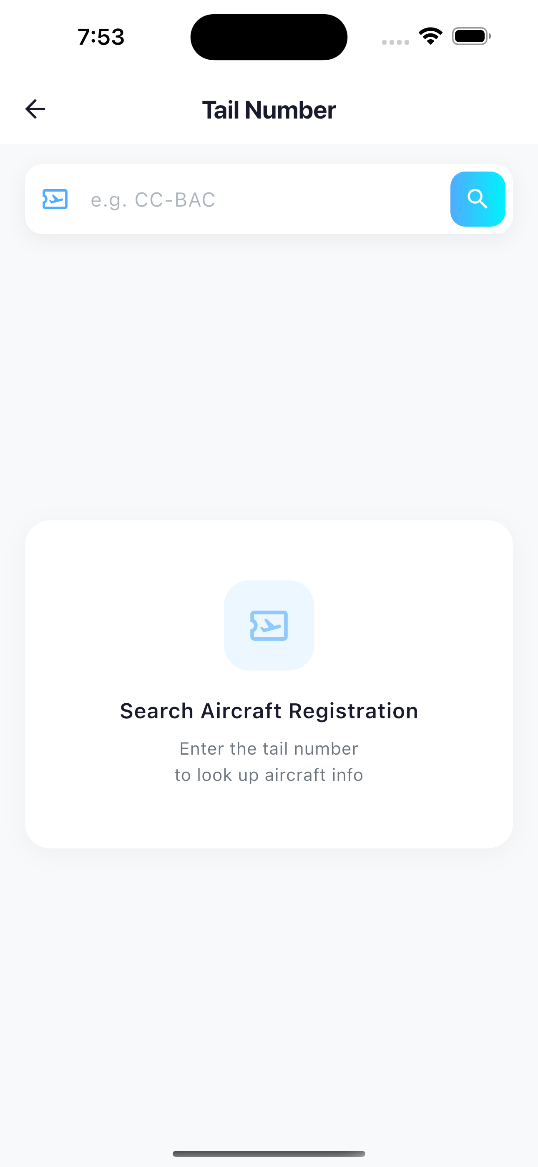
CA1 | Dado que un piloto desea consultar la información de una matrícula de aeronave específica, cuando acceda a la funcionalidad de consultar matrícula proporcionando el ID de la misma, entonces el sistema recuperará y mostrará la información completa de la matrícula y mostrará el mensaje satisfactorio MAT_CON_EXI_03301.
CA2 | Dado que un piloto desea obtener la lista completa de matrículas registradas, cuando acceda a la funcionalidad de listar matrículas , entonces el sistema recuperará y mostrará todas las matrículas disponibles con su información correspondiente junto con enlaces HATEOAS para cada recurso y mostrará el mensaje MAT_LIST_EXI_03001.
CA3 | Dado que un piloto intente consultar una matrícula que no existe en el sistema, cuando proporcione la informacion de una inexistente, entonces el sistema rechazará la solicitud mostrando el mensaje `MAT_CON_ERR_03302` indicando que la matrícula no fue encontrada
CA3 | Dado que un piloto intente consultar una matrícula que este inválida o vacía , cuando el sistema detecte que el parámetro ID está vacío o tiene un formato incorrecto, entonces mostrará el mensaje MOD_V_ID_ERR_00013 indicando que el identificador es inválido.
CA3 | Dado que un piloto desee consultar la información de una matrícula, cuando ocurra un error técnico inesperado en el sistema, entonces el sistema mostrará el mensaje MAT_CON_ERR_03303 indicando que no fue posible completar la operación.
CA3 | Dado que un piloto desee obtener la lista de matrículas, cuando ocurra un error técnico inesperado en el sistema, entonces el sistema mostrará el mensaje MAT_LIST_ERR_03002 indicando que no fue posible completar la operación

HU34
<-Volver al listado |  |  |  |  |  | HU34
Título
HU34-Consultar información del Modelo de la Aeronave
Tarjeta
Como | Piloto
Necesito | Consultar información del Modelo de la Aeronave
Para | Poder obtener los datos de los vuelos realizados de manera confiable facilitando el registro de estos en la bitácora, minimizando errores humanos.
Como Piloto, necesito Consultar información del Modelo de la Aeronave, para Poder obtener los datos de los vuelos realizados de manera confiable facilitando el registro de estos en la bitácora, minimizando errores humanos.
Tallaje
Talla |  | M
Puntos de historia de usuario |  | 0
¿Definition of Ready? |  | SI
¿Definition of Done? |  | SI
Conversación historia
Requisito de información: |  | <Nombre,tipo y motor>
Prototipo: |  | <Nombre y enlace a prototipo de registro de una Asociación>
Catálogo de mensajes: |  | <Nombre y enlace al catálogo de mensajes general>
Catálogo de parámetros: |  | <Nombre y enlace al catálogo de parámetros general>
Restricciones de diseño: |  | <Nombre y enlace al documento de restricciones de diseño que aplican para la HU en especial>
* Deben tenerse en cuenta los campos descritos en el requisito de información que no deben ser visibles por el usuario.
* Al momento de hacer la validación de una asociación previamente registrada con el mismo nombre, se validará contenido, más no temas de mayúsculas y minúsculas.
* Otros aspectos de aclaración de interés para el cumplimiento de la HU.
Conversación aspectos generales y transversales
Aspectos generales: |  | <Nombre y enlace a documento con listado de aspectos generales que aplican para todas las HU>
Criterios aceptación
Código | Escenario |  | Estado |  | Observación
 |  |  | Aceptado | No aceptado
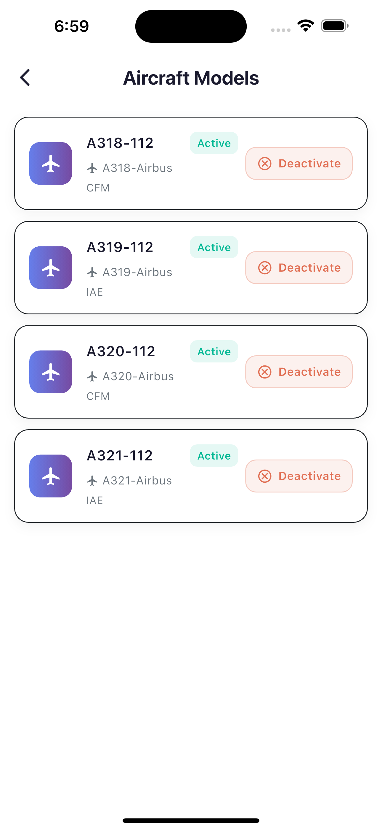
CA1 | Dado que un piloto desea consultar la información de un modelo de aeronave específico, cuando acceda a la funcionalidad de consultar modelo proporcionando el ID del mismo, entonces el sistema recuperará y mostrará la información completa del modelo y mostrará el mensaje satisfactorio MOD_AM_CON_EXI_03601.
CA2 | Dado que un piloto desea obtener la lista completa de modelos de aeronave registrados, cuando acceda a la funcionalidad de listar modelos , entonces el sistema recuperará y mostrará todos los modelos de aeronave disponibles con su información correspondiente junto con enlaces para cada recurso y mostrará el mensaje MOD_AM_LIST_EXI_04301.
CA3 | Dado que un piloto intente consultar un modelo de aeronave que no existe en el sistema, cuando proporcione un ID de modelo inexistente, entonces el sistema rechazará la solicitud mostrando el mensaje MOD_AM_CON_ERR_03602 indicando que el modelo no fue encontrado.
CA3 | Dado que un piloto intente consultar un modelo de aeronave con un nombre inválido o vacío, cuando el sistema detecte que el parámetro está vacío o tiene un formato incorrecto, entonces mostrará el mensaje MOD_V_ID_ERR_00013 indicando que el identificador es inválido.
CA3 | Dado que un piloto desee consultar la información de un modelo de aeronave, cuando ocurra un error técnico inesperado en el sistema, entonces el sistema mostrará el mensaje MOD_AM_CON_ERR_03603 indicando que no fue posible completar la operación.
CA3 | Dado que un piloto desee obtener la lista de modelos de aeronave, cuando ocurra un error técnico inesperado en el sistema, entonces el sistema mostrará el mensaje MOD_AM_LIST_ERR_04302 indicando que no fue posible completar la operación.

HU45
<-Volver al listado |  |  |  |  |  | HU45
Título
HU45-Consultar la Información del Vuelo
Tarjeta
Como | Piloto
Necesito | Consultar la Información del Vuelo
Para | Poder registrar los datos generales de este mismo en la biracora, de manera que pueda ahorrar tiempo para agilizar el registro de las horas generando eficiecia a la hora de escribirlas.
Como Piloto, necesito Consultar la Información del Vuelo, para Poder registrar los datos generales de este mismo en la biracora, de manera que pueda ahorrar tiempo para agilizar el registro de las horas generando eficiecia a la hora de escribirlas.
Tallaje
Talla |  | L
Puntos de historia de usuario |  | 0
¿Definition of Ready? |  | SI
¿Definition of Done? |  | SI
Conversación historia
Requisito de información: |  | <Fecha,numero y Ruta aerolinea>
Prototipo: |  | <Nombre y enlace a prototipo de registro de una Asociación>
Catálogo de mensajes: |  | <Nombre y enlace al catálogo de mensajes general>
Catálogo de parámetros: |  | <Nombre y enlace al catálogo de parámetros general>
Restricciones de diseño: |  | <Nombre y enlace al documento de restricciones de diseño que aplican para la HU en especial>
* Deben tenerse en cuenta los campos descritos en el requisito de información que no deben ser visibles por el piloto.
* Al momento de hacer la validación de una asociación previamente registrada con el mismo nombre, se validará contenido, más no temas de mayúsculas y minúsculas.
* Otros aspectos de aclaración de interés para el cumplimiento de la HU.
Conversación aspectos generales y transversales
Aspectos generales: |  | <Nombre y enlace a documento con listado de aspectos generales que aplican para todas las HU>
Criterios aceptación
Código | Escenario |  | Estado |  | Observación
 |  |  | Aceptado | No aceptado
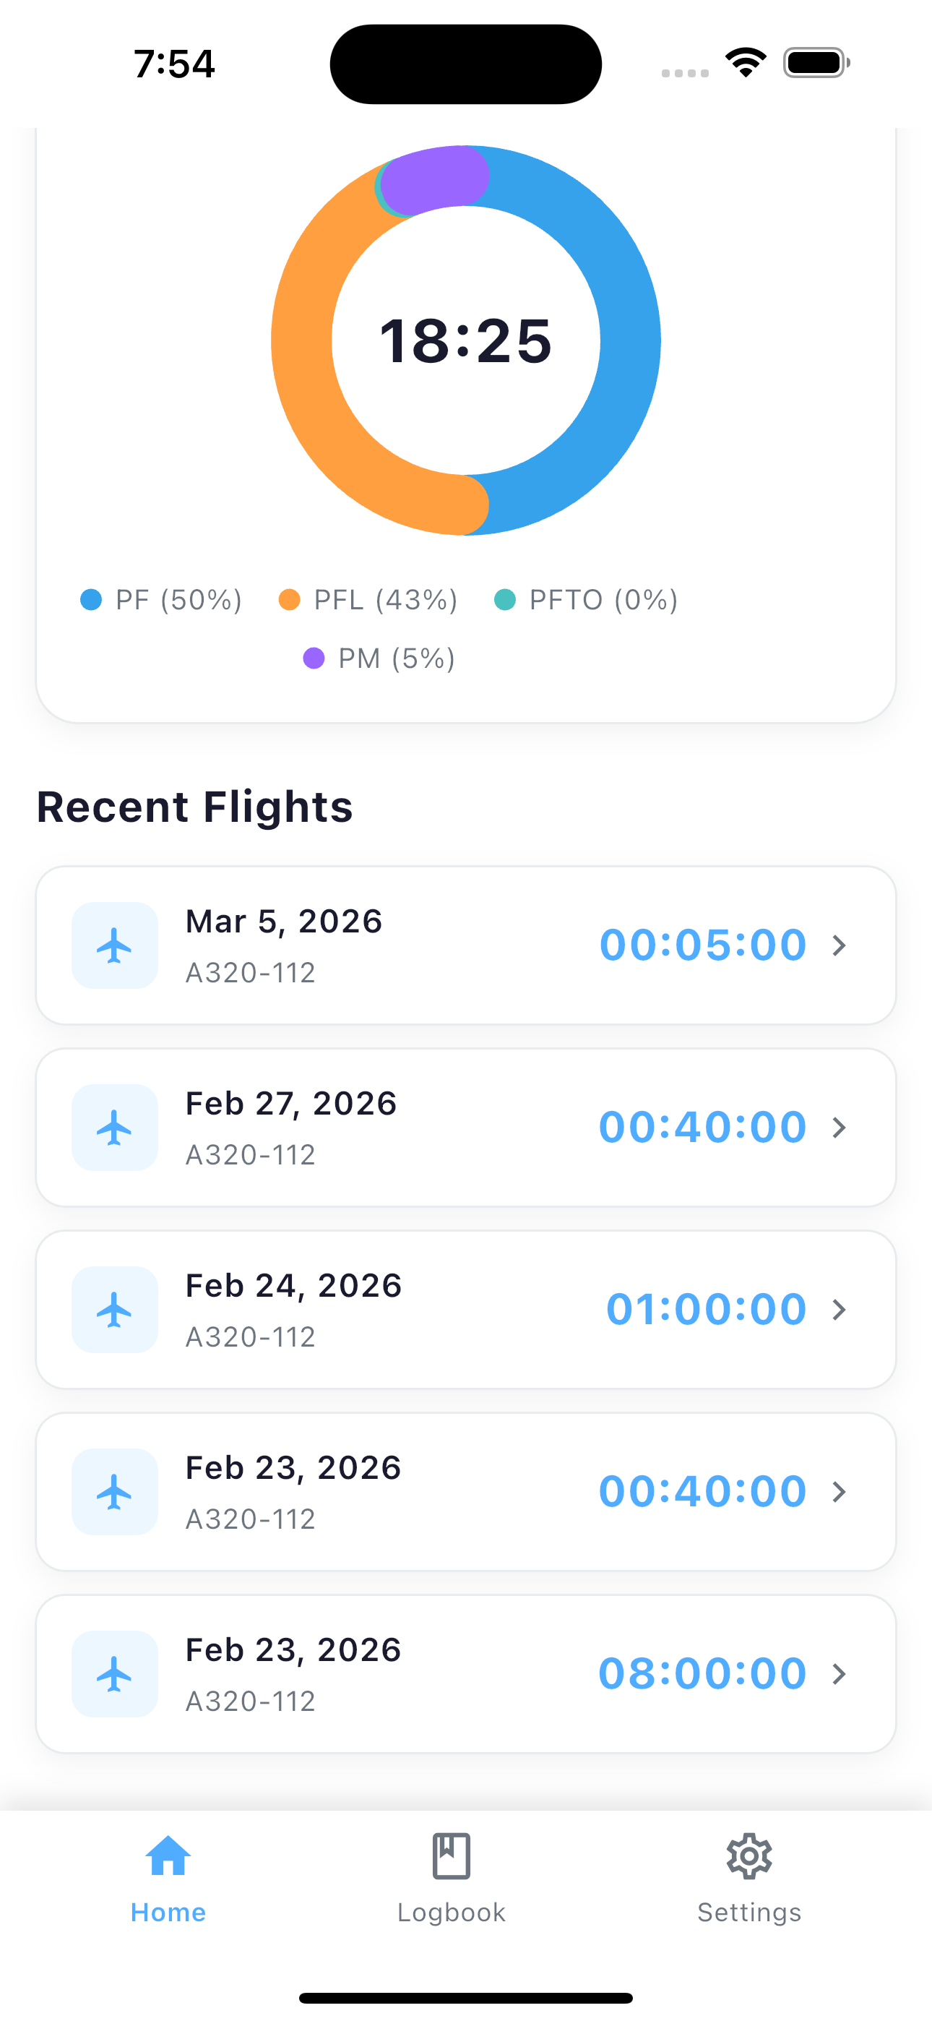
CA1 | Dado que un piloto autenticado desea consultar un vuelo específico, cuando acceda a la funcionalidad de consulta proporcionando un formato válido y el vuelo exista, entonces el sistema mostrará la información del vuelo y el mensaje satisfactorio VUE_CON_EXI_04801.
CA2 | Dado que un piloto autenticado desea ver todos los vuelos de una bitácora diaria, cuando acceda a la funcionalidad de listado proporcionando la fecha de la bitácora, entonces el sistema mostrará la lista de vuelos asociados y el mensaje satisfactorio VUE_LIST_EXI_04800.
CA3 | Dado que un piloto autenticado intente consultar un vuelo que no existe, cuando el sistema detecte que no existe el vuelo con el formato proporcionado, entonces mostrará el mensaje VUE_CON_ERR_04803 indicando que el vuelo no fue encontrado.
CA4 | Dado que un piloto autenticado intente consultar un vuelo que no le pertenece, cuando el sistema detecte que el vuelo pertenece a otro empleado, entonces mostrará el mensaje VUE_AUTH_ERR_00001 indicando que no está autorizado.
CA5 | Dado que un piloto intente consultar un vuelo con un formato inválido o vacío, cuando el sistema detecte que el parámetro está vacío o tiene un formato incorrecto, entonces mostrará el mensaje MOD_V_ID_ERR_00013 indicando que el identificador es inválido.
CA6 | Dado que un piloto desee consultar un vuelo, cuando ocurra un error técnico inesperado en el sistema, entonces mostrará el mensaje VUE_CON_ERR_04804 indicando que no fue posible completar la operación.
CA7 | Dado que un piloto desee listar los vuelos de una bitácora, cuando ocurra un error técnico inesperado en el sistema, entonces mostrará el mensaje VUE_LIST_ERR_04802 indicando que no fue posible completar la operación.

